支付明细
刘生费用报销单（2026.421-6.26）
序号 | 日期 | 时间 | 收款账户 | 金额 | 费用用途 | 是否有票 | 付款截图
1 | 2026-04-21 | 14:02:00 | 高铁 | ¥605.50 | 其他 | 有票 | 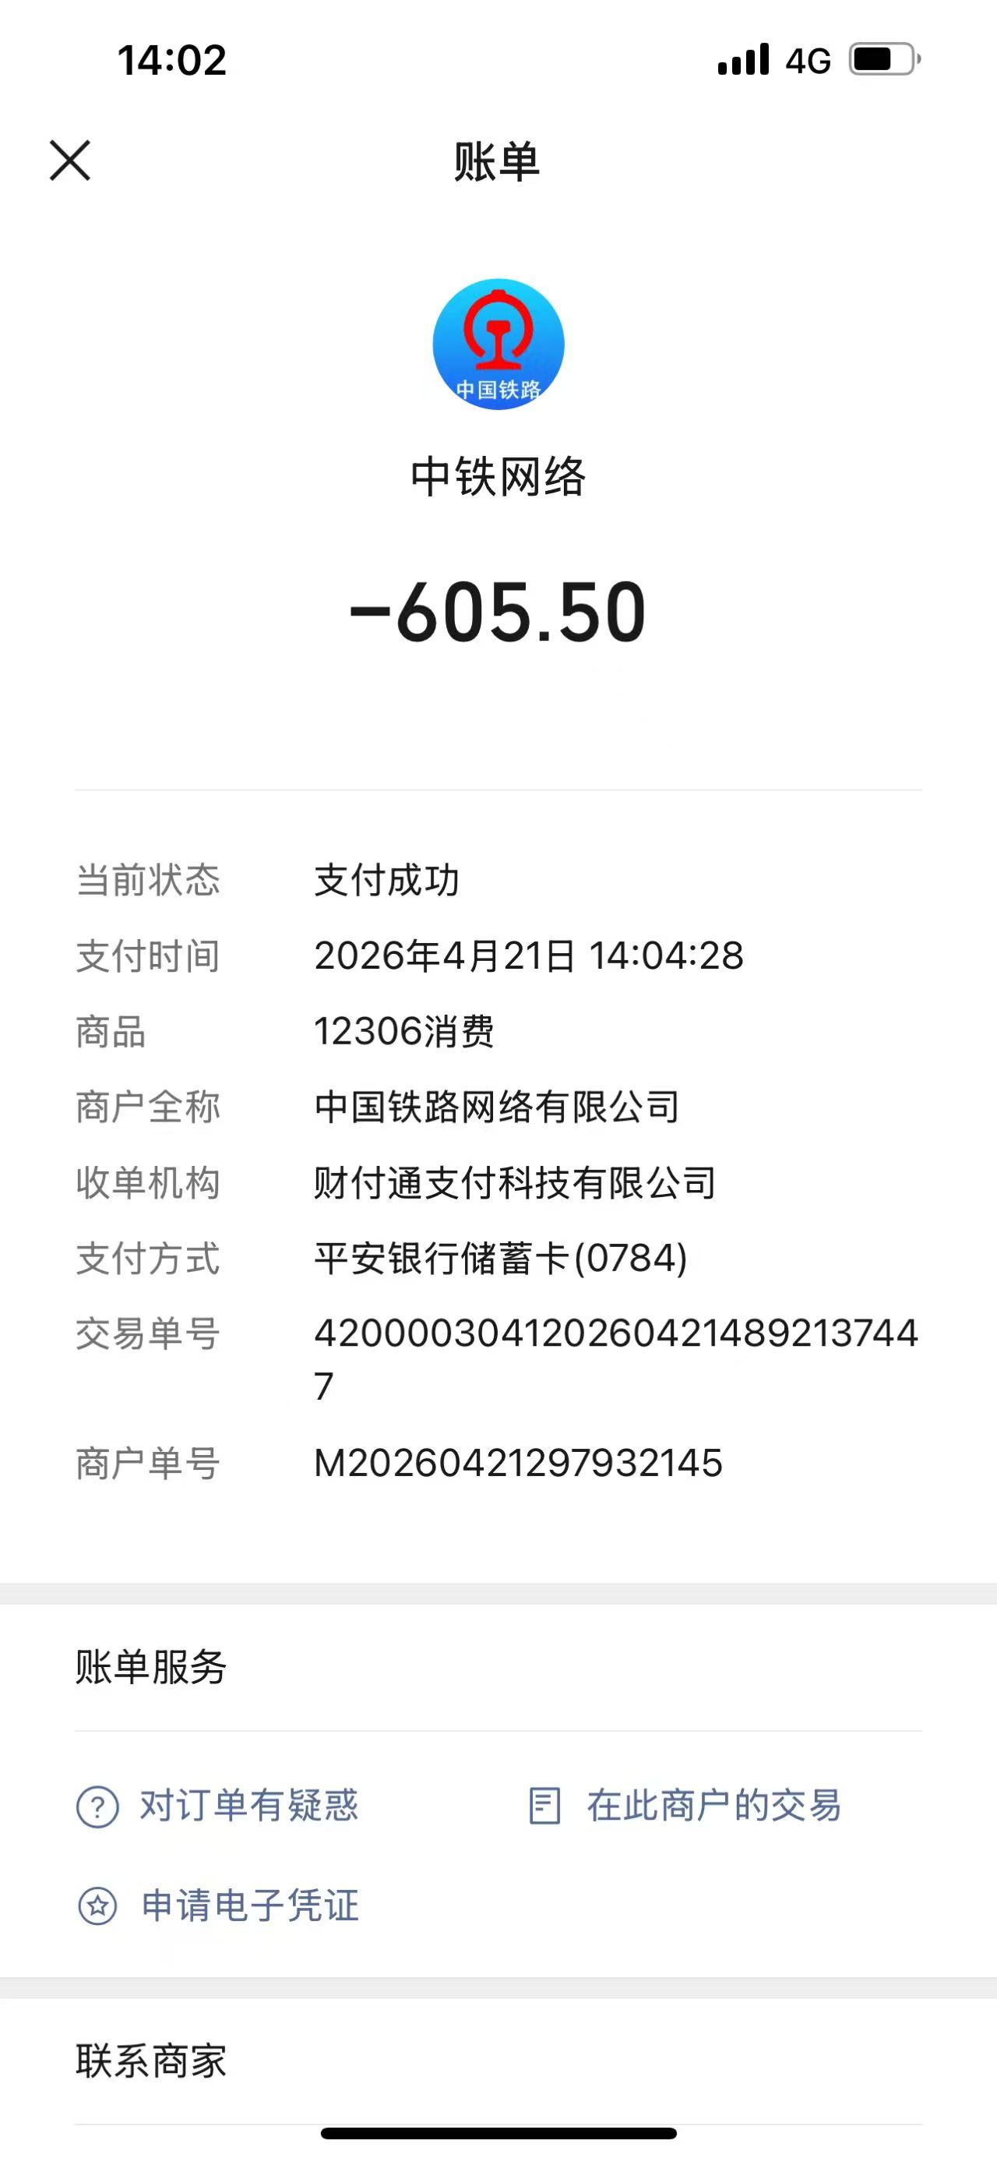
2 | 2026-04-25 | 12:00:00 | 高铁 | ¥543.00 | 其他 | 有票 | 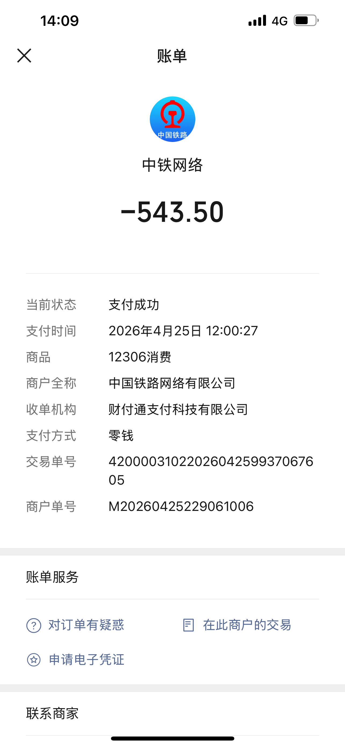
4 | 2026-04-25 | 23:11 | 高德打车 | ¥60.64 | 交通费 |  | 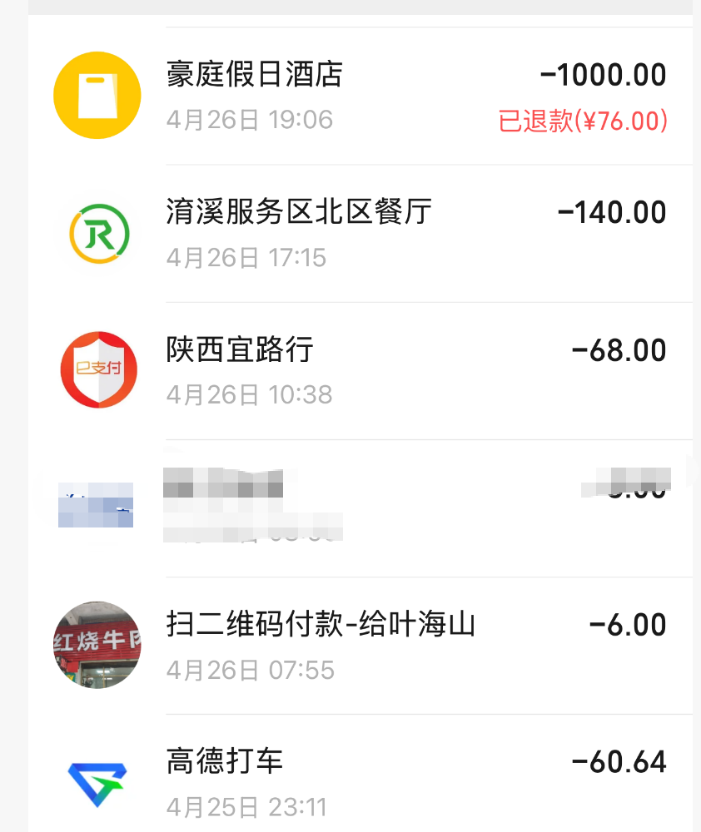
5 | 2026-04-26 | 07:55 | 叶海山 | ¥6.00 | 其他
6 | 2026-04-26 | 10:38 | 陕西宜路行 | ¥68.00 | 其他
7 | 2026-04-26 | 19:06 | 豪庭假日酒店 | ¥924.00 | 住宿费(1000-76) | 有票
8 | 2026-04-26 | 17:15:00 | 淯溪服务区餐厅 | ¥140.00 | 餐费
9 | 2026-04-28 | 11:11 | 东昱欣晟职工食堂 | ¥16.00 | 餐费 |  | 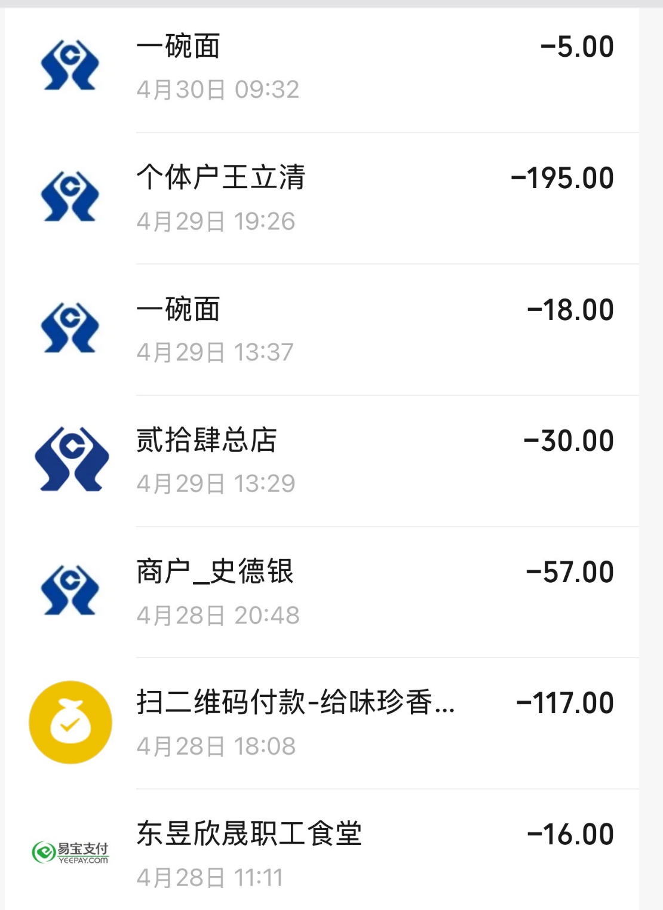
10 | 2026-04-28 | 18:08 | 味珍香 | ¥117.00 | 其他
11 | 2026-04-28 | 20:48 | 史德银 | ¥57.00 | 餐费
12 | 2026-04-29 | 13:29 | 贰拾肆总店 | ¥30.00 | 餐费
13 | 2026-04-29 | 13:37:00 | 一碗面 | ¥18.00 | 餐费
14 | 2026-04-29 | 19:26 | 个体户王立清 | ¥195.00 | 其他
15 | 2026-04-30 | 9:32:00 | 一碗面 | ¥5.00 | 餐费
16 | 2026-04-30 | 12:40 | 湘岳餐饮 | ¥260.00 | 餐费 |  | 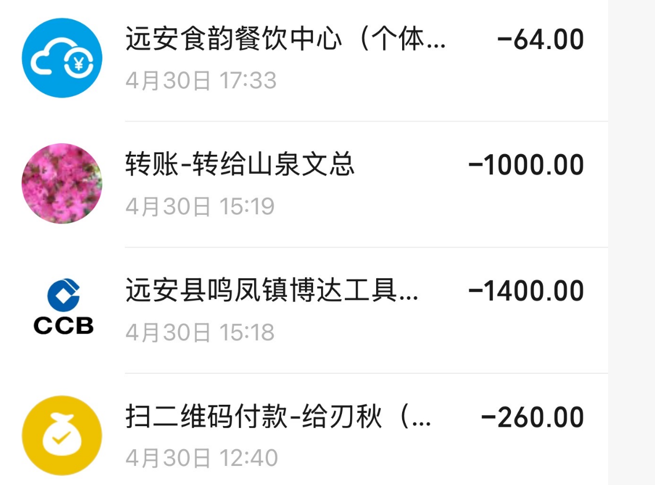
17 | 2026-04-30 | 15:18 | 远安县鸣凤镇博达工具 | ¥1,400.00 | 工具/材料 | 有票
18 | 2026-04-30 | 15:19 | 山泉文总 | ¥1,000.00 | 车费
19 | 2026-04-30 | 17:33 | 远安食韵餐饮中心(个体 | ¥64.00 | 餐费
20 | 2026-05-01 | 7:11:00 | 一碗面 | ¥5.00 | 餐费 |  | 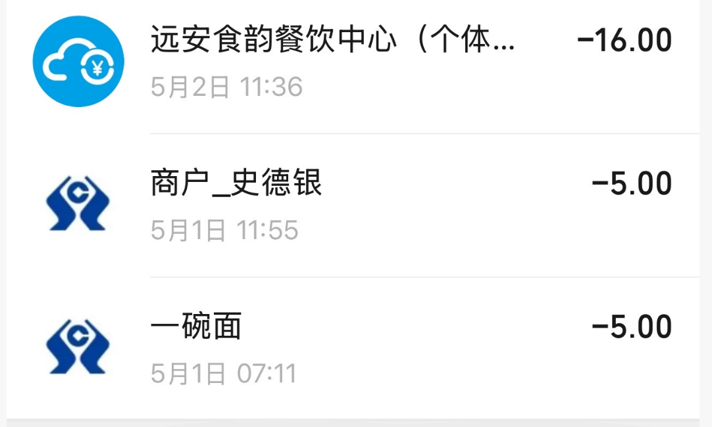
21 | 2026-05-01 | 11:55 | 史德银 | ¥5.00 | 餐费
22 | 2026-05-02 | 11:36 | 远安食韵餐饮中心（个体 | ¥16.00 | 餐费
23 | 2026-05-02 | 14:54 | 回力轮 | ¥580.00 | 工具/材料 | 有票 | 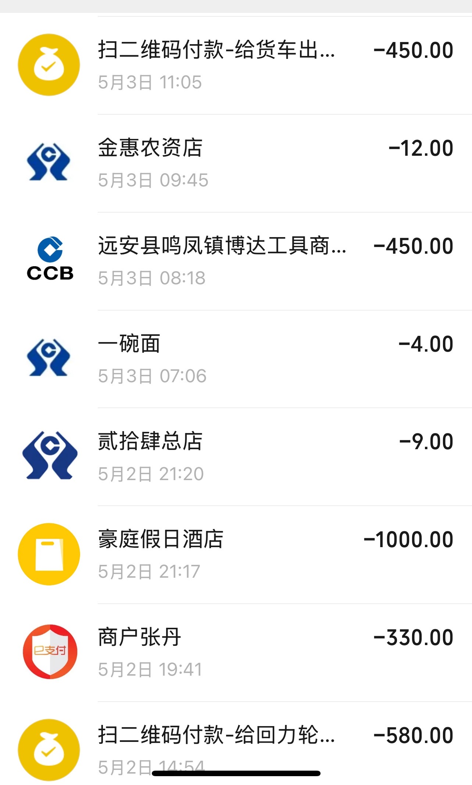
24 | 2026-05-02 | 19:41 | 张丹 | ¥330.00 | 其他
25 | 2026-05-02 | 21:17 | 豪庭假日酒店 | ¥1,000.00 | 住宿费 | 有票
26 | 2026-05-02 | 21:20 | 贰拾肆总店 | ¥9.00 | 餐费
27 | 2026-05-03 | 7:06:00 | 一碗面 | ¥4.00 | 餐费
28 | 2026-05-03 | 08:18 | 远安县鸣凤镇博达工具商 | ¥450.00 | 工具/材料 | 有票
29 | 2026-05-03 | 09:45 | 金惠农资店 | ¥12.00 | 工具/材料
30 | 2026-05-03 | 11:05 | 货车 | ¥450.00 | 其他
31 | 2026-05-03 | 12:54:00 | 怡味轩 | ¥175.00 | 餐费 |  | 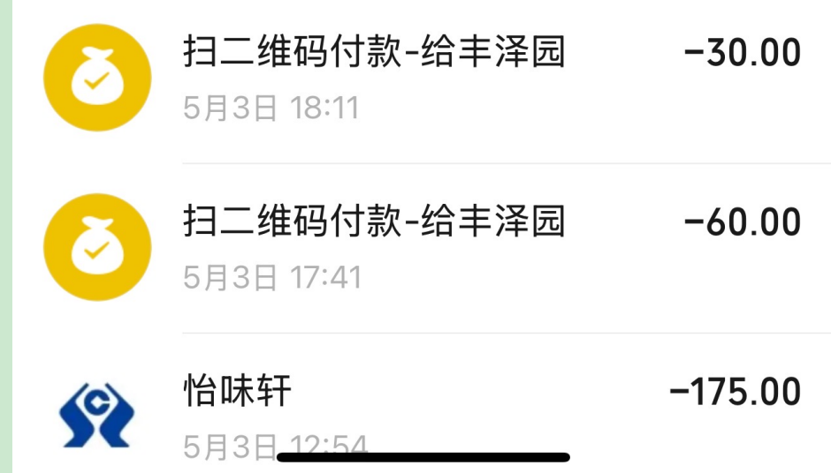
32 | 2026-05-03 | 17:41 | 丰泽园 | ¥60.00 | 餐费
33 | 2026-05-03 | 18:11 | 丰泽园 | ¥30.00 | 餐费
34 | 2026-05-04 | 11:45 | 远安食韵餐饮中心个体 | ¥16.00 | 餐费 |  | 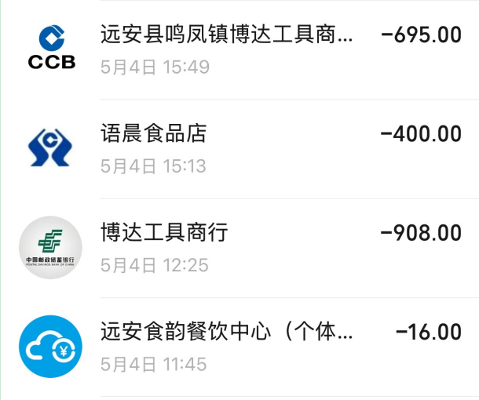
35 | 2026-05-04 | 12:25 | 博达工具商行 | ¥908.00 | 工具/材料 | 有票
36 | 2026-05-04 | 15:13 | 语晨食品店 | ¥400.00 | 特产/礼品
37 | 2026-05-04 | 15:49 | 远安县鸣凤镇博达工具商 | ¥695.00 | 工具/材料 | 有票
38 | 2026-05-04 | 18:34 | 何德民 | ¥5.00 | 餐费 |  | 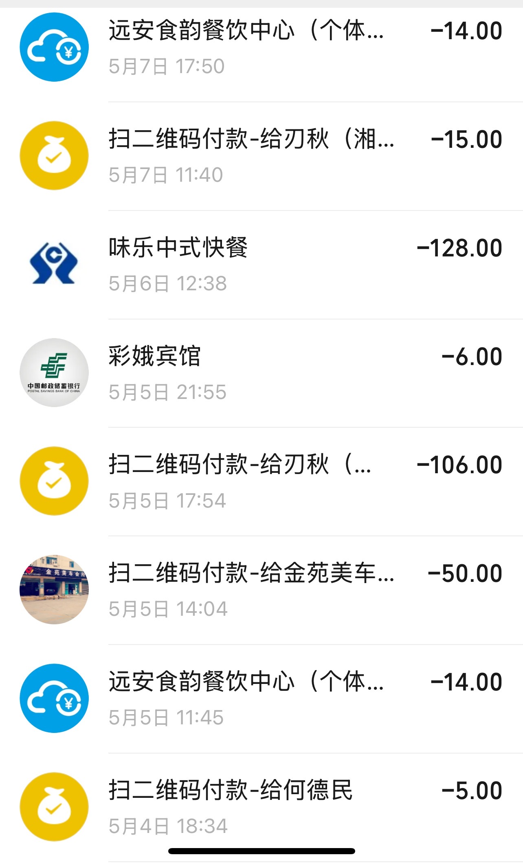
39 | 2026-05-05 | 11:45 | 远安食韵餐饮中心(个体 | ¥14.00 | 餐费
40 | 2026-05-05 | 14:04 | 金苑美车 | ¥50.00 | 其他
41 | 2026-05-05 | 17:54 | 湘岳餐饮 | ¥106.00 | 其他
43 | 2026-05-06 | 12:38 | 味乐中式快餐 | ¥128.00 | 餐费
44 | 2026-05-07 | 11:40 | 刃秋(湘岳餐饮） | ¥15.00 | 其他
45 | 2026-05-07 | 17:50 | 远安食韵餐饮中心(个体 | ¥14.00 | 餐费
46 | 2026-05-08 | 11:42 | 湖北山泉 | ¥12.00 | 其他 |  | 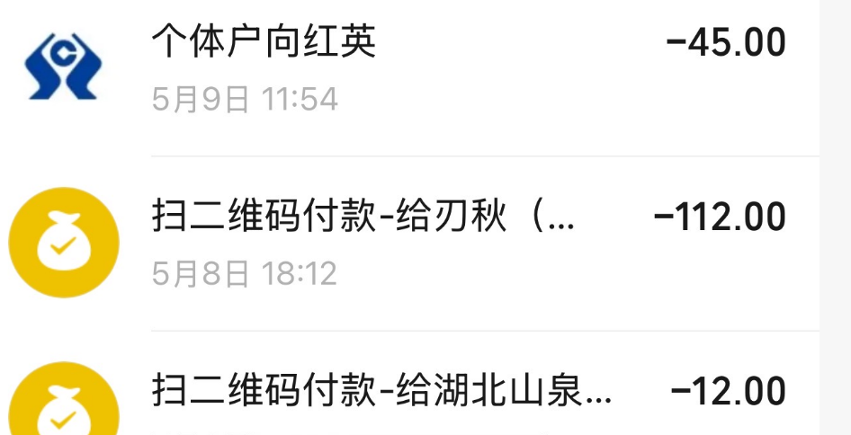
47 | 2026-05-08 | 18:12 | 刃秋(湘岳餐饮） | ¥112.00 | 其他
48 | 2026-05-09 | 11:54 | 个体户向红英 | ¥45.00 | 其他
49 | 2026-05-09 | 19:05 | 荣膳荷羊肉粉 | ¥138.00 | 餐费 |  | 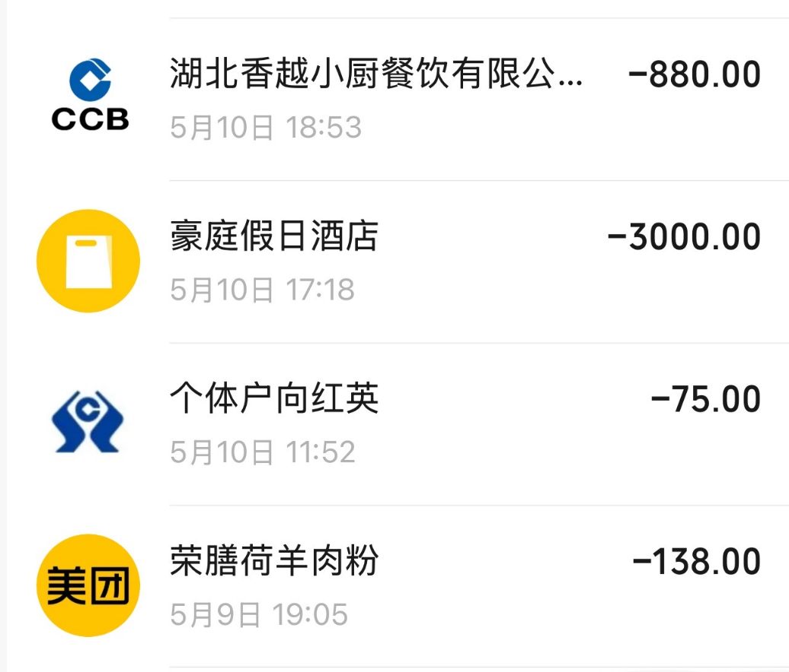
50 | 2026-05-10 | 11:52 | 个体户向红英 | ¥75.00 | 餐费
51 | 2026-05-10 | 17:18 | 豪庭假日酒店 | ¥3,000.00 | 住宿费 | 有票
52 | 2026-05-10 | 18:53 | 湖北香越小厨 | ¥880.00 | 餐费 | 有票
53 | 2026-05-11 | 12:29 | 个体户肖光英 | ¥65.00 | 其他 |  | 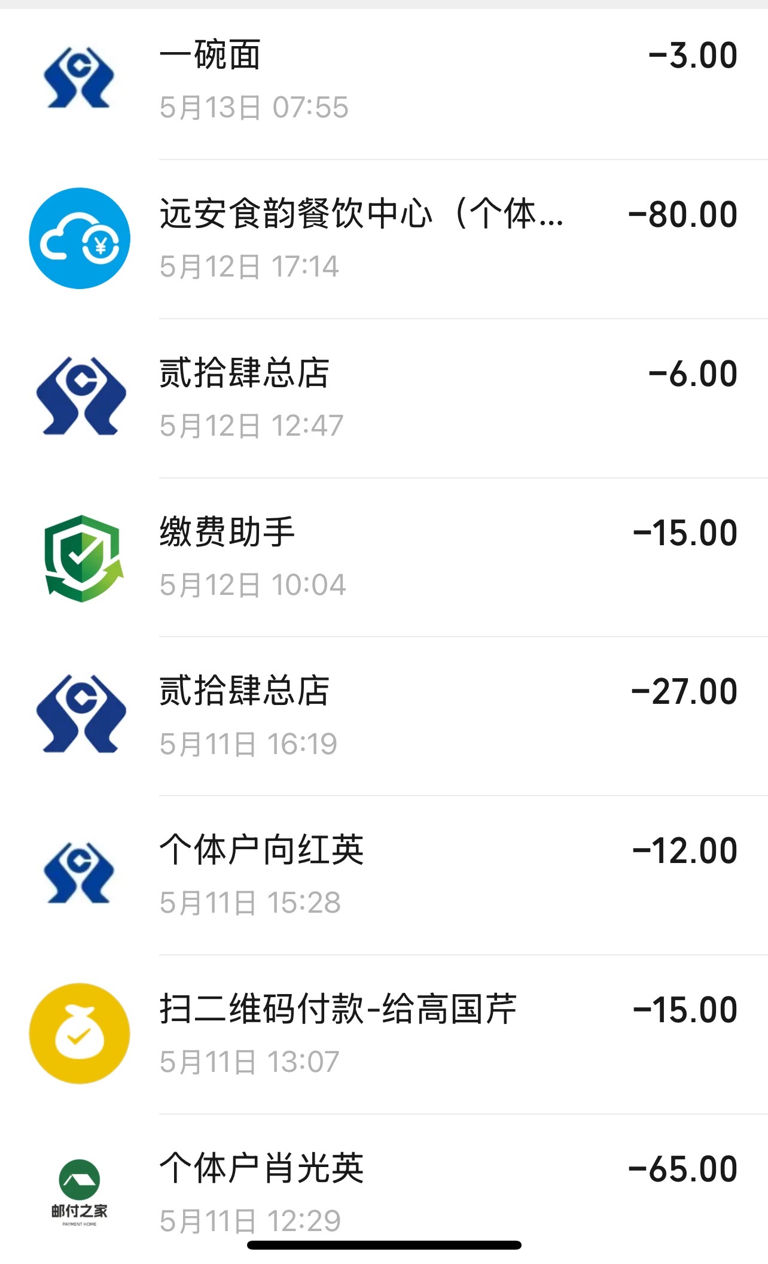
54 | 2026-05-11 | 13:07 | 高国芹 | ¥15.00 | 其他
55 | 2026-05-11 | 15:28 | 个体户向红英 | ¥12.00 | 其他
56 | 2026-05-11 | 16:19 | 贰拾肆总店 | ¥27.00 | 餐费
57 | 2026-05-12 | 10:04 | 缴费助手 | ¥15.00 | 其他
58 | 2026-05-12 | 12:47 | 贰拾肆总店 | ¥6.00 | 餐费
59 | 2026-05-12 | 17:14 | 远安食韵餐饮中心(个体 | ¥80.00 | 餐费
60 | 2026-05-13 |  | 一碗面 | ¥3.00 | 餐费
61 | 2026-05-13 | 08:55 | 湖北省高速公路联网收费 | ¥31.00 | 交通费 |  | 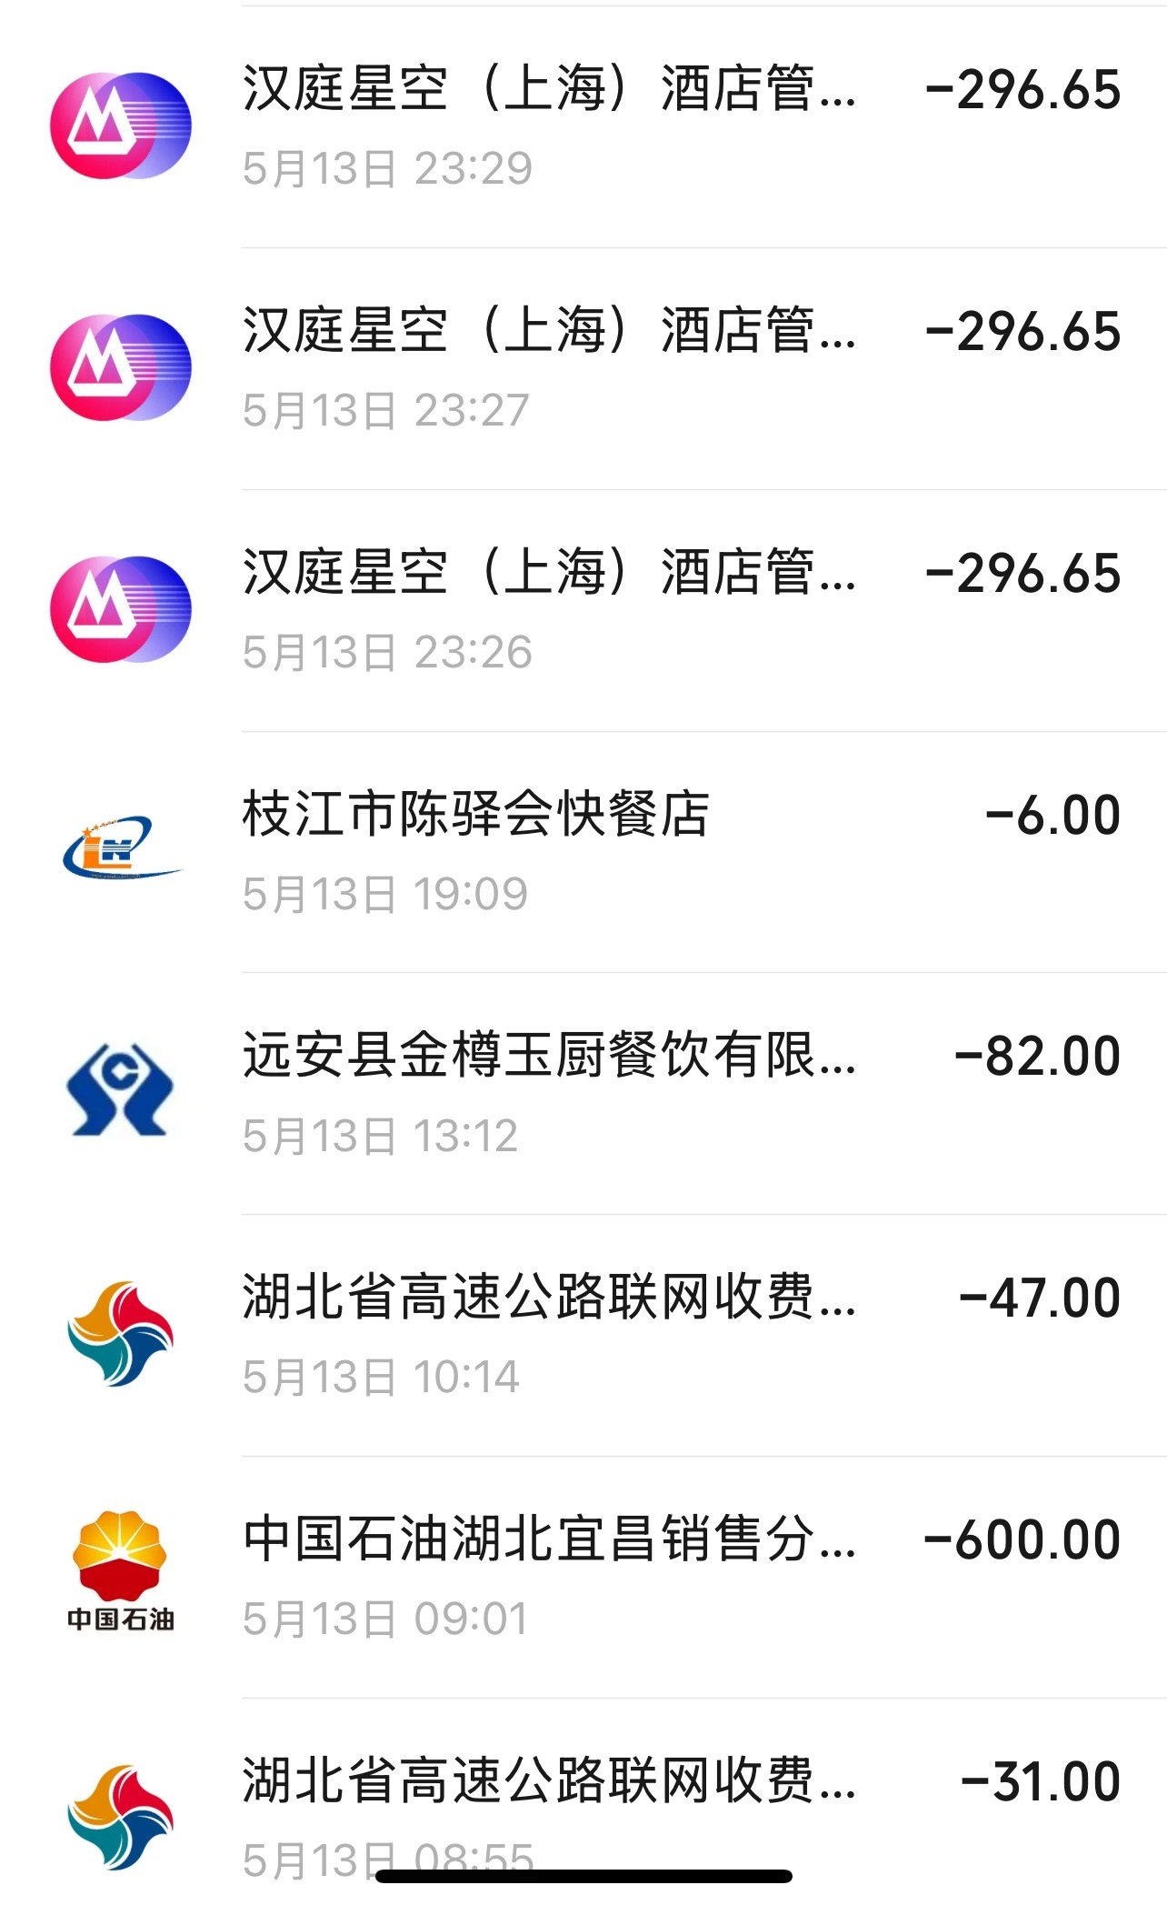
62 | 2026-05-13 | 9:01:00 | 中国石油湖北宜昌 | ¥600.00 | 交通费
63 | 2026-05-13 | 10:14 | 湖北省高速公路联网收费 | ¥47.00 | 交通费
64 | 2026-05-13 | 13:12 | 远安县金樽玉厨餐饮有限 | ¥82.00 | 餐费
65 | 2026-05-13 | 19:09 | 枝江市陈驿会快餐店 | ¥6.00 | 餐费
66 | 2026-05-13 | 23:26 | 汉庭星空酒店管 | ¥296.65 | 住宿费 | 有票
67 | 2026-05-13 | 23:27 | 汉庭星空(上海) | ¥296.65 | 住宿费 | 有票
68 | 2026-05-13 | 23:29 | 汉庭星空(上海)酒店管 | ¥296.65 | 住宿费 | 有票
69 | 2026-05-14 | 14:02:00 | 怡味轩 | ¥50.00 | 餐费 |  | 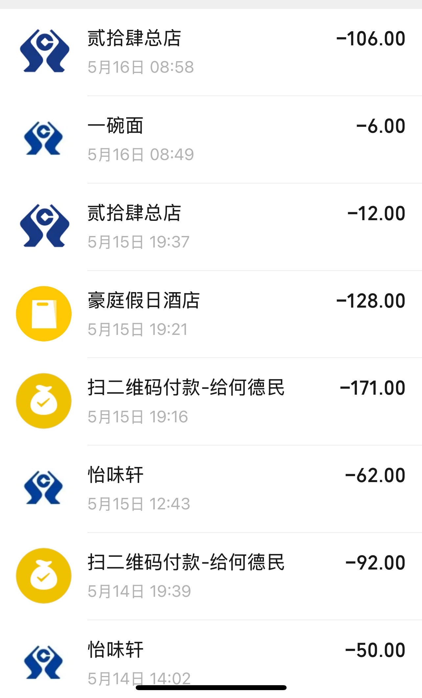
70 | 2026-05-14 | 19:39 | 何德民 | ¥92.00 | 餐费
71 | 2026-05-15 | 12.43 | 怡味轩 | ¥62.00 | 餐费
72 | 2026-05-15 | 19:16 | 何德民 | ¥171.00 | 餐费
73 | 2026-05-15 | 19:21 | 豪庭假日酒店 | ¥128.00 | 住宿费 | 有票
74 | 2026-05-15 | 19:37 | 贰拾肆总店 | ¥12.00 | 餐费
75 | 2026-05-16 | 8:49:00 | 一碗面 | ¥6.00 | 餐费
76 | 2026-05-16 | 08:58 | 贰拾肆总店 | ¥106.00 | 餐费
77 | 2026-05-16 | 19:25 | 专业钢 | ¥650.00 | 其他 |  | 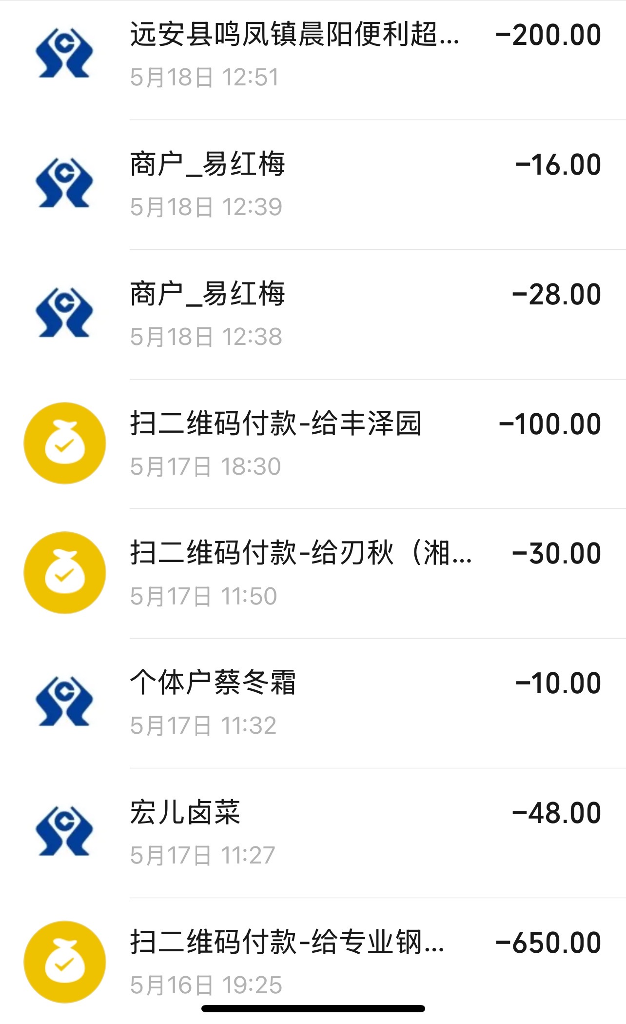
78 | 2026-05-17 | 11:27 | 宏儿卤菜 | ¥48.00 | 餐费
79 | 2026-05-17 | 11:32 | 个体户蔡冬霜 | ¥10.00 | 其他
80 | 2026-05-17 | 11:50 | 刃秋(湘 | ¥30.00 | 其他
81 | 2026-05-17 | 18:30 | 丰泽园 | ¥100.00 | 餐费
82 | 2026-05-18 | 12:38 | 易红梅 | ¥28.00 | 其他
83 | 2026-05-18 | 12:39 | 易红梅 | ¥16.00 | 其他
84 | 2026-05-18 | 12:51 | 远安县鸣凤镇晨阳便利超 | ¥200.00 | 其他
85 | 2026-05-18 | 18:26 | 柒柒小厨餐饮 | ¥66.00 | 餐费 |  | 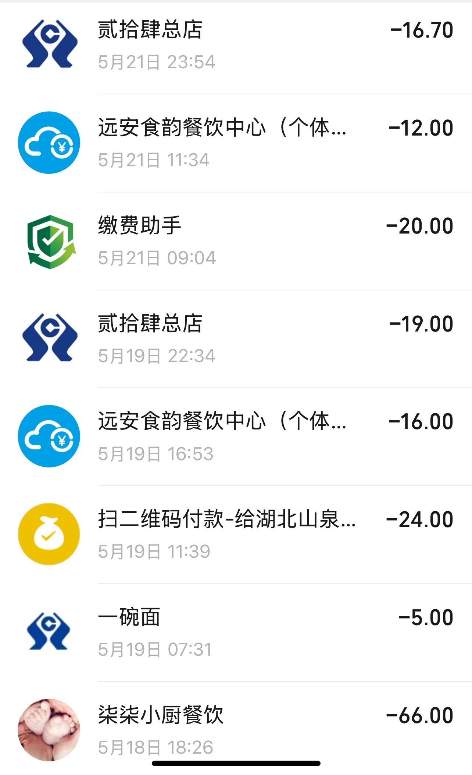
86 | 2026-05-19 | 7:31:00 | 一碗面 | ¥5.00 | 餐费
87 | 2026-05-19 | 11:39 | 湖北山泉（财务部） | ¥24.00 | 餐费
88 | 2026-05-19 | 16:53 | 远安食韵餐饮中心(个体 | ¥16.00 | 餐费
89 | 2026-05-19 | 22:34 | 贰拾肆总店 | ¥19.00 | 餐费
90 | 2026-05-21 | 09:04 | 缴费助手 | ¥20.00 | 其他
91 | 2026-05-21 | 11:34 | 远安食韵餐饮中心(个体 | ¥12.00 | 餐费
92 | 2026-05-21 | 23:54 | 贰拾肆总店 | ¥16.70 | 餐费
93 | 2026-05-22 | 12:22 | 百姓超市 | ¥36.00 | 餐费 |  | 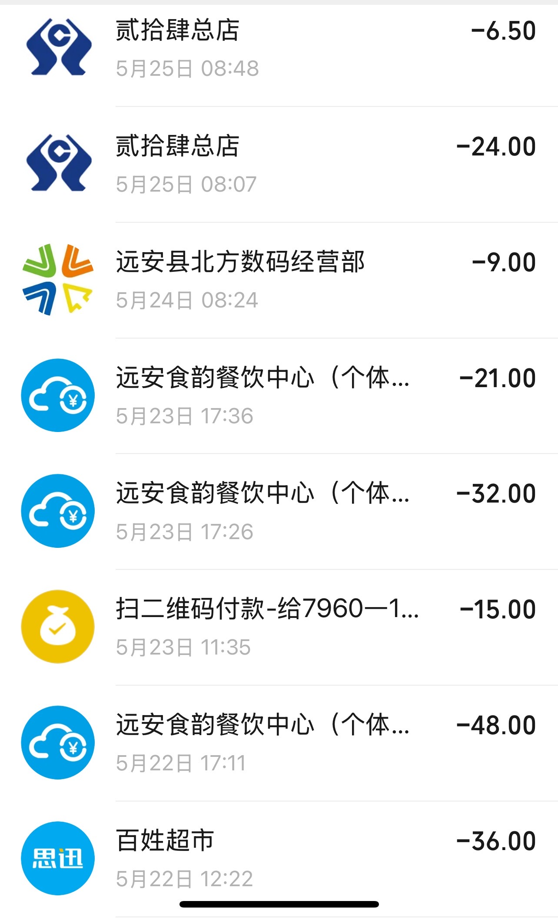
94 | 2026-05-22 | 17:11 | 远安食韵餐饮中心(个体 | ¥48.00 | 餐费
95 | 2026-05-23 | 11:35 | 7960一1 | ¥15.00 | 其他
96 | 2026-05-23 | 17:26 | 远安食韵餐饮中心(个体 | ¥32.00 | 餐费
97 | 2026-05-23 | 17:36 | 远安食韵餐饮中心(个体 | ¥21.00 | 餐费
98 | 2026-05-24 | 08:24 | 远安县北方数码经营部 | ¥9.00 | 工具/材料
99 | 2026-05-25 | 08:07 | 贰拾肆总店 | ¥24.00 | 餐费
100 | 2026-05-25 | 08:48 | 贰拾肆总店 | ¥6.50 | 餐费
101 | 2026-05-25 | 12:56 | 缴费助手 | ¥35.00 | 其他 |  | 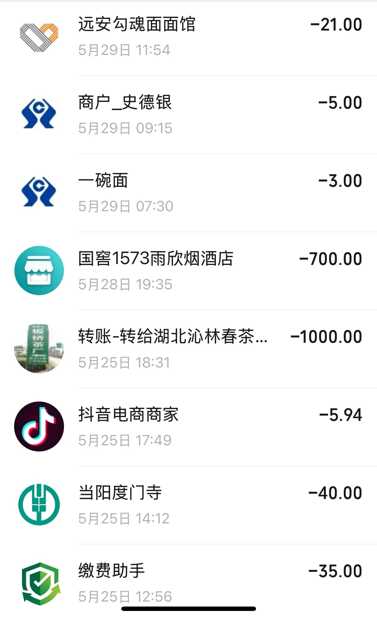
102 | 2026-05-25 | 18:31 | 湖北沁林春茶 | ¥1,000.00 | 特产/礼品
103 | 2026-05-28 | 19:35 | 国窖1573雨欣烟酒店 | ¥700.00 | 特产/礼品
104 | 2026-05-29 | 7:30:00 | 一碗面 | ¥3.00 | 餐费
105 | 2026-05-29 | 09:15 | 史德银 | ¥5.00 | 餐费
106 | 2026-05-29 | 11:54 | 远安勾魂面面馆 | ¥21.00 | 餐费
107 | 2026-05-29 | 15:13:00 | 平安福 | ¥7.00 | 餐费 |  | 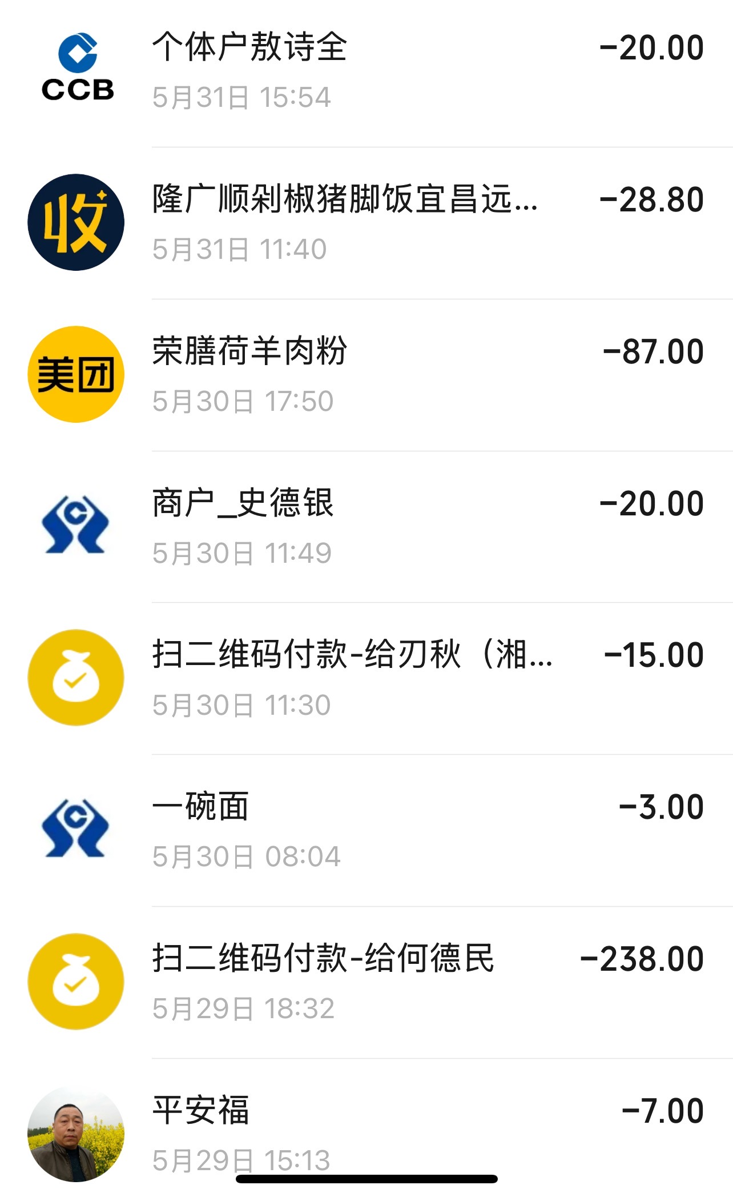
108 | 2026-05-29 | 18:32 | 何德民 | ¥238.00 | 餐费
109 | 2026-05-30 | 8:04:00 | 一碗面 | ¥3.00 | 餐费
110 | 2026-05-30 | 11:30 | 刃秋湘 | ¥15.00 | 其他
111 | 2026-05-30 | 11:49 | 史德银 | ¥20.00 | 餐费
112 | 2026-05-30 | 17:50 | 荣膳荷羊肉粉 | ¥87.00 | 餐费
113 | 2026-05-31 | 11:40 | 隆广顺剁椒猪脚饭宜昌远 | ¥28.80 | 餐费
114 | 2026-05-31 | 15:54 | 个体户敖诗全 | ¥20.00 | 其他
115 | 2026-05-31 | 15:58:00 | 江门市洗车 | ¥30.00 | 其他 |  | 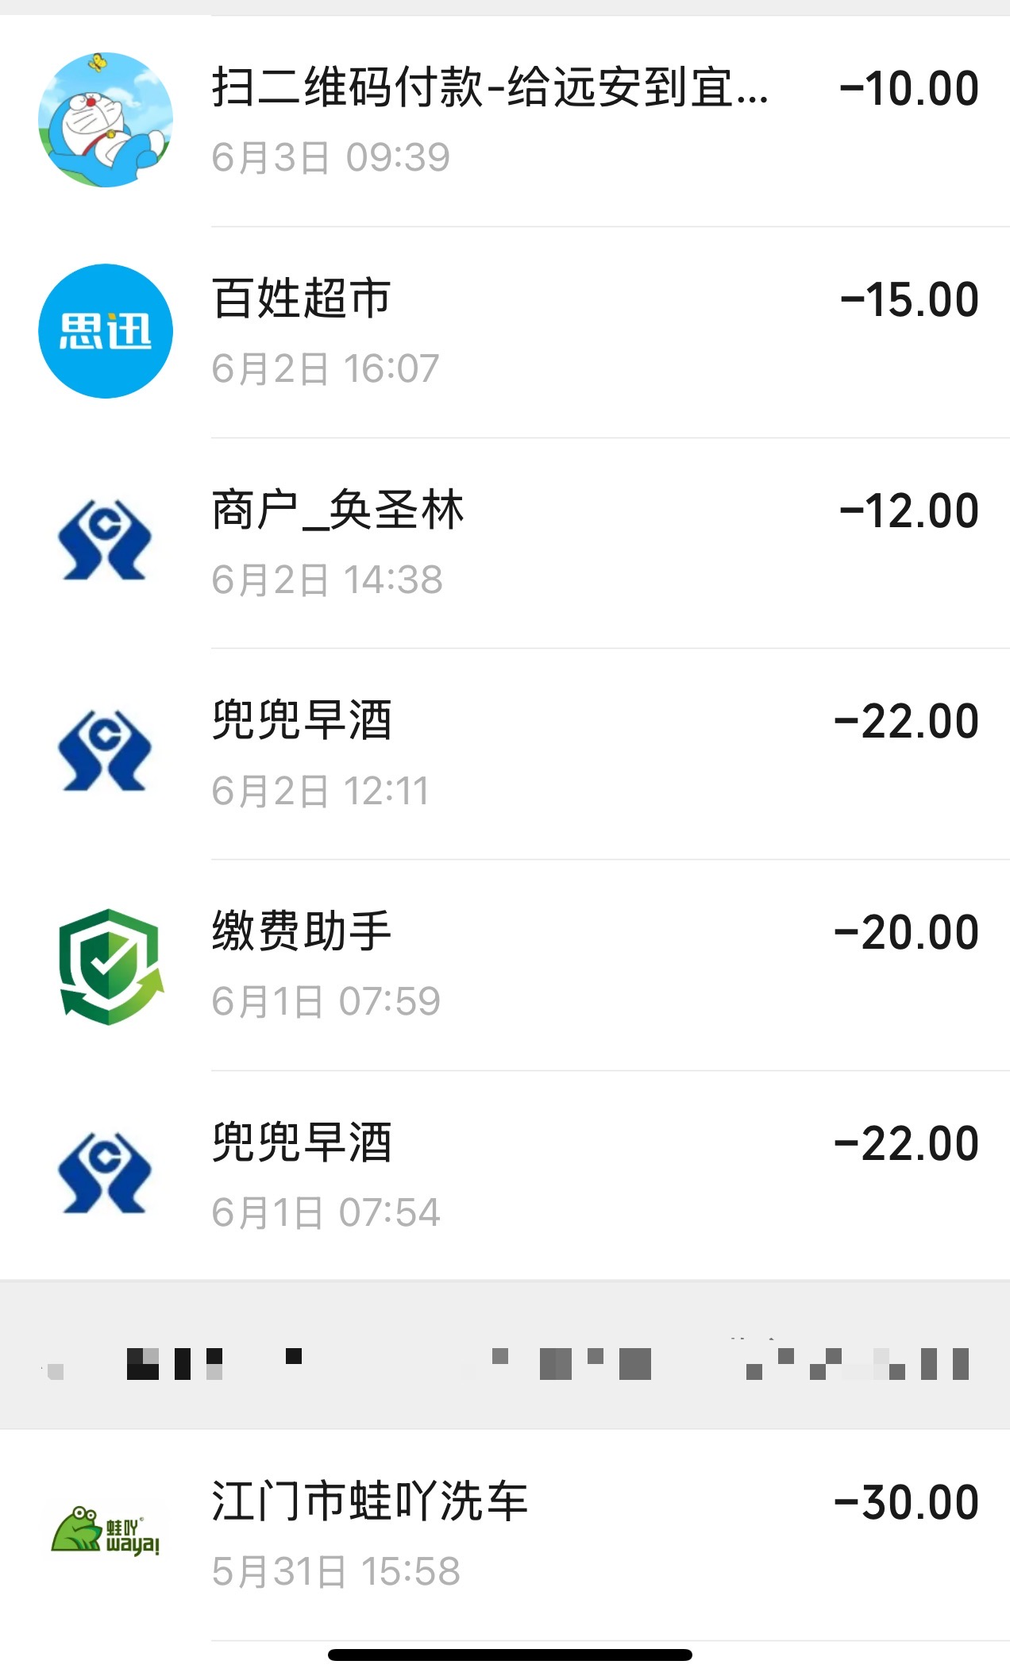
116 | 2026-06-01 | 07:54 | 兜兜早酒 | ¥22.00 | 餐费
117 | 2026-06-01 | 07:59 | 缴费助手 | ¥20.00 | 其他
118 | 2026-06-02 | 12:11 | 兜兜早酒 | ¥22.00 | 餐费
119 | 2026-06-02 | 14:38 | 免圣林 | ¥12.00 | 餐费
120 | 2026-06-02 | 16:07 | 百姓超市 | ¥15.00 | 餐费
121 | 2026-06-03 | 09:39 | 远安到宜 | ¥10.00 | 交通费
122 | 2026-06-03 | 11:33:00 | 湘岳餐饮 | ¥28.00 | 餐费 |  | 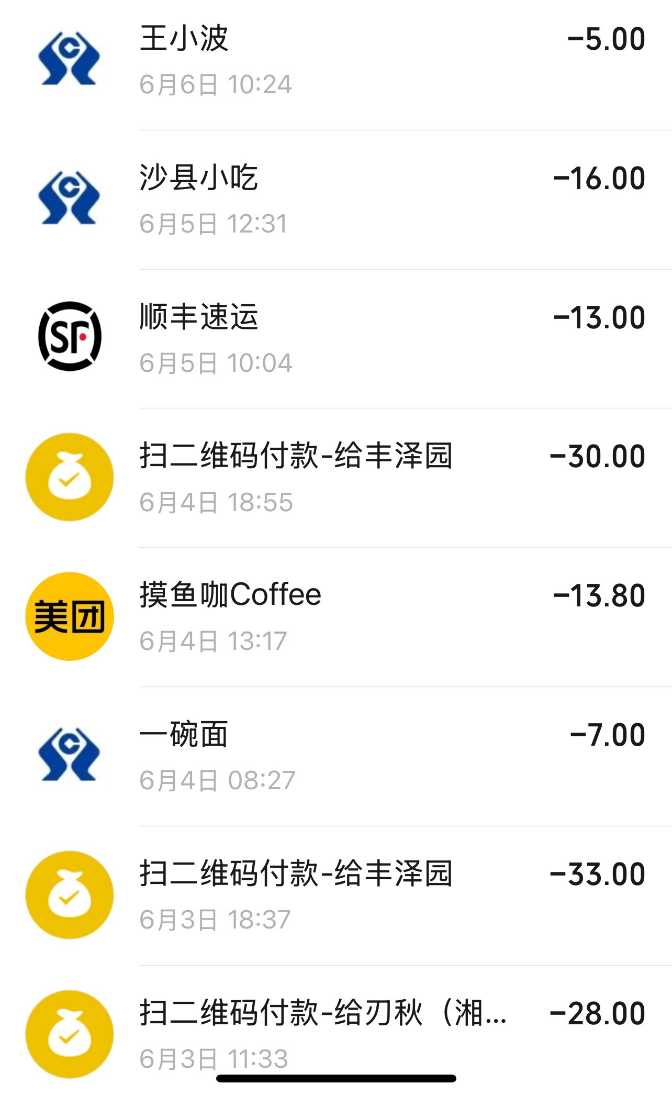
123 | 2026-06-03 | 18:37 | 丰泽园 | ¥33.00 | 餐费
124 | 2026-06-04 | 8:27:00 | 一碗面 | ¥7.00 | 餐费
125 | 2026-06-04 | 13:17 | 摸鱼咖Coffee | ¥13.80 | 其他
126 | 2026-06-04 | 18:55 | 丰泽园 | ¥30.00 | 餐费
127 | 2026-06-05 | 10:04 | 顺丰速运 | ¥13.00 | 其他
128 | 2026-06-05 | 12:31 | 沙县小吃 | ¥16.00 | 餐费
129 | 2026-06-06 | 10:24:00 | 王小波 | ¥5.00 | 餐费
130 | 2026-06-06 | 13:22 | 沙县小吃 | ¥62.00 | 餐费 |  | 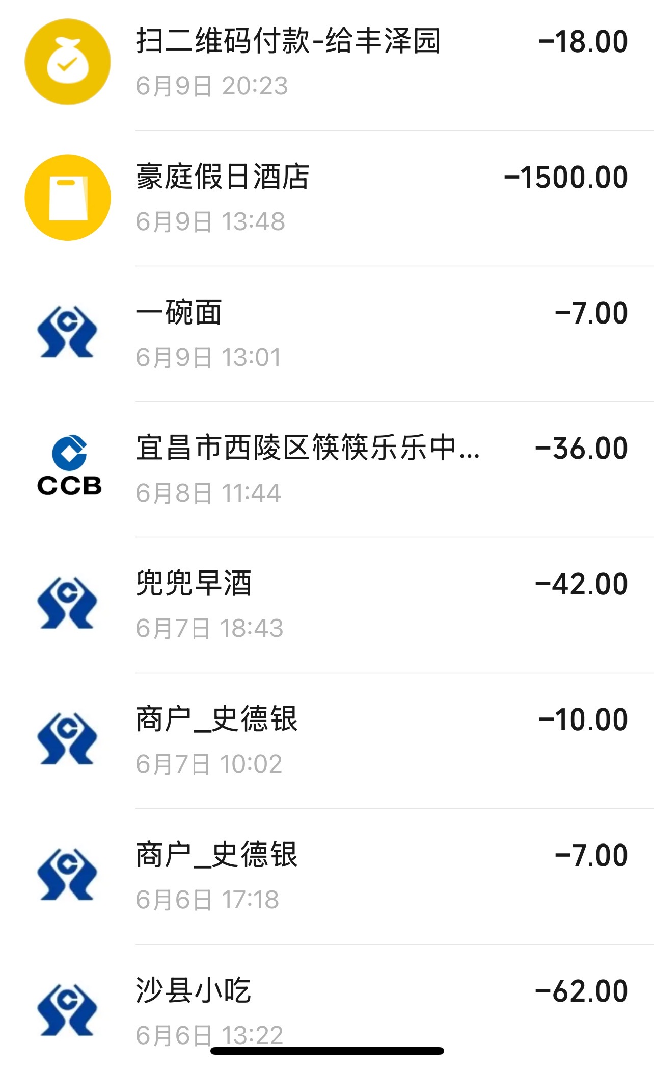
131 | 2026-06-06 | 17:18 | 史德银 | ¥7.00 | 餐费
132 | 2026-06-07 | 10:02 | 史德银 | ¥10.00 | 餐费
133 | 2026-06-07 | 18:43 | 兜兜早酒 | ¥42.00 | 餐费
134 | 2026-06-08 | 11:44 | 宜昌市西陵区筷筷乐乐中 | ¥36.00 | 其他
135 | 2026-06-09 | 13:01:00 | 一碗面 | ¥7.00 | 餐费
136 | 2026-06-09 | 13:48 | 豪庭假日酒店 | ¥1,500.00 | 住宿费 | 有票
137 | 2026-06-09 | 20:23 | 丰泽园 | ¥18.00 | 餐费
138 | 2026-06-09 | 23:45:00 | 贰拾肆总店 | ¥17.50 | 工具/材料 |  | 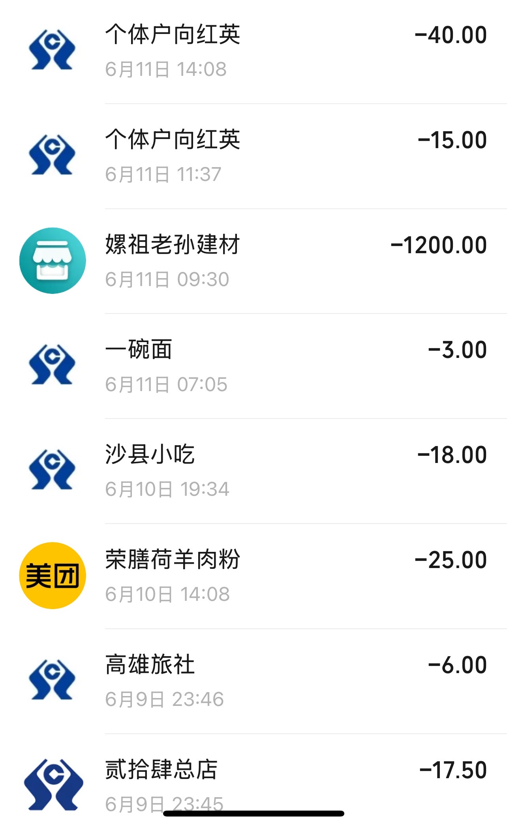
139 | 2026-06-09 | 23:46 | 高雄旅社 | ¥6.00 | 住宿费
140 | 2026-06-10 | 14:08 | 荣膳荷羊肉粉 | ¥25.00 | 餐费
141 | 2026-06-10 | 19:34 | 沙县小吃 | ¥18.00 | 餐费
142 | 2026-06-17 | 7:05:00 | 一碗面 | ¥3.00 | 餐费
143 | 2026-06-11 | 09:30 | 螺祖老孙建材 | ¥1,200.00 | 工具/材料
144 | 2026-06-11 | 11:37 | 个体户向红英 | ¥15.00 | 餐费
145 | 2026-06-11 | 14:08 | 个体户向红英 | ¥40.00 | 餐费
146 | 2026-06-11 | 20:18:00 | 个体户向红英 | ¥154.00 | 餐费 |  | 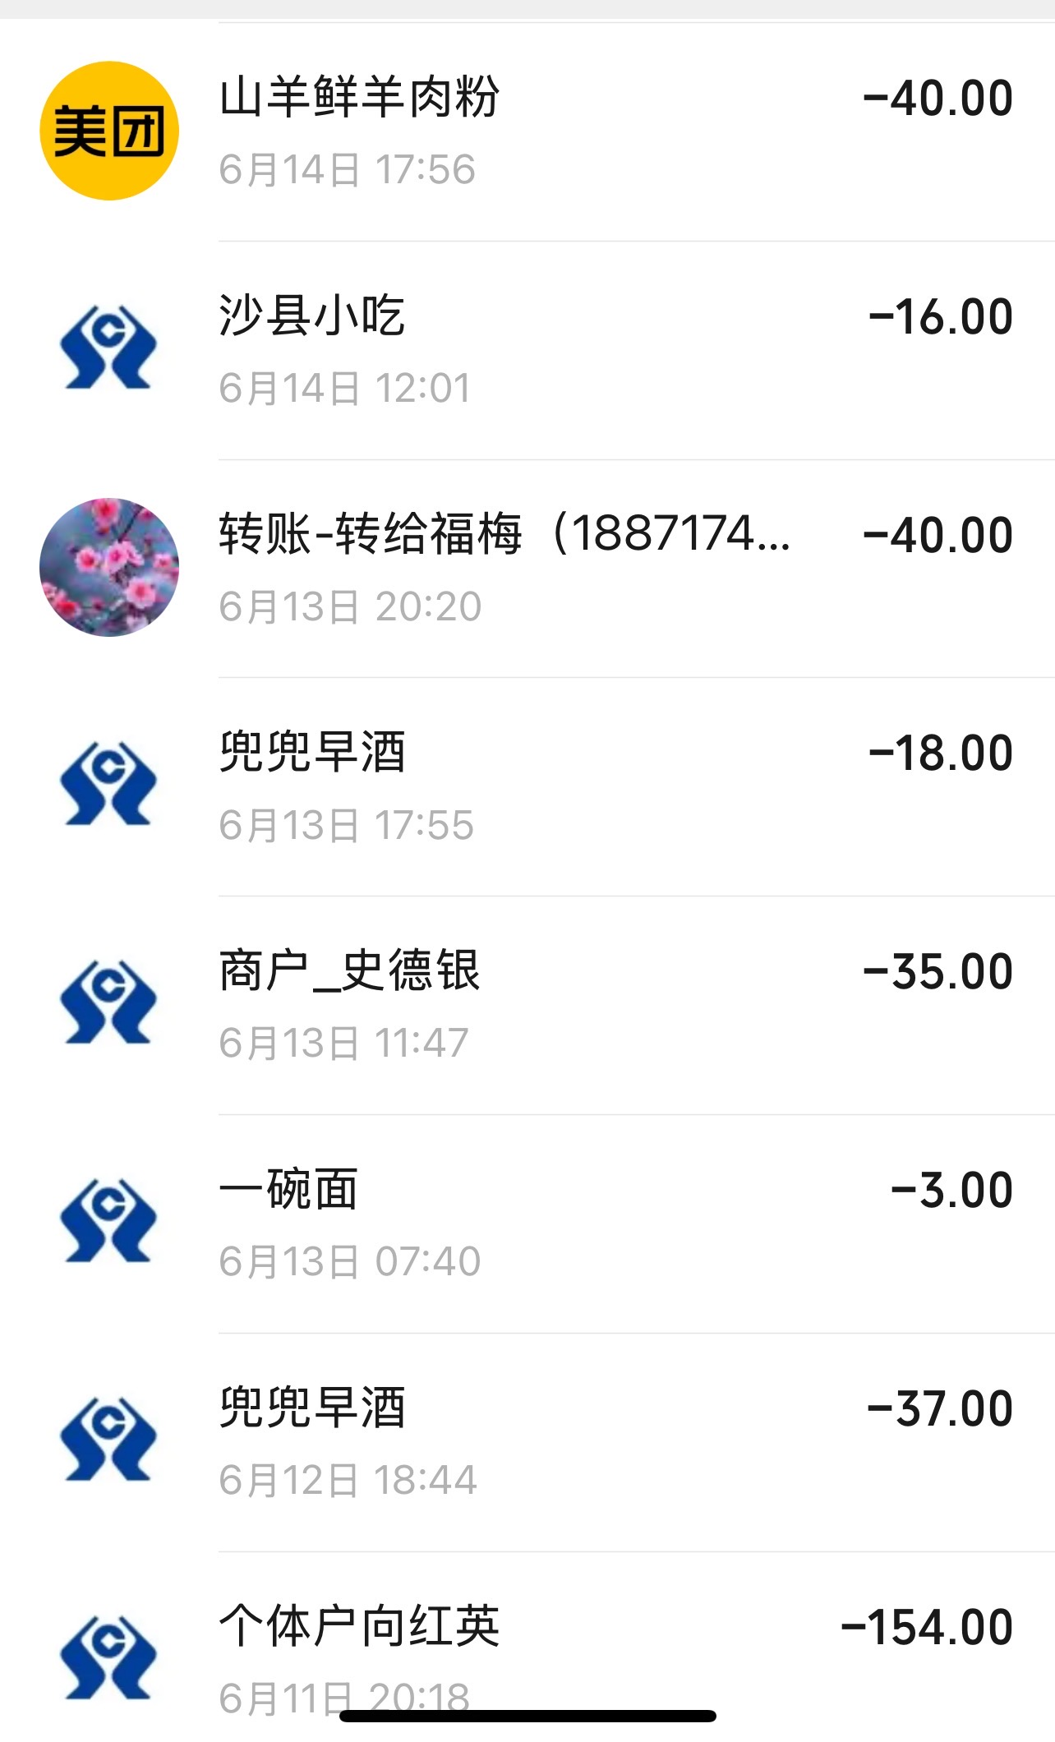
147 | 2026-06-12 | 18:44 | 兜兜早酒 | ¥37.00 | 餐费
148 | 2026-06-13 | 7:40:00 | 一碗面 | ¥3.00 | 餐费
149 | 2026-06-13 | 11:47 | 史德银 | ¥35.00 | 餐费
150 | 2026-06-13 | 17:55 | 兜兜早酒 | ¥18.00 | 餐费
151 | 2026-06-13 | 20:20 | 福梅(1887174 | ¥40.00 | 其他
152 | 2026-06-14 | 12:01 | 沙县小吃 | ¥16.00 | 餐费
153 | 2026-06-14 | 17:56 | 山羊鲜羊肉粉 | ¥40.00 | 餐费
154 | 2026-06-14 | 19:04:00 | 贰拾肆总店 | ¥27.50 | 工具/材料 |  | 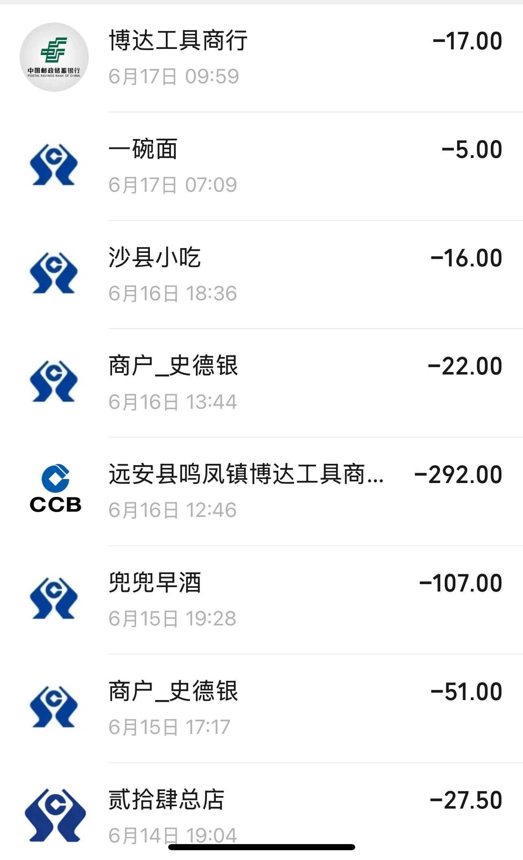
155 | 2026-06-15 | 17:17 | 史德银 | ¥51.00 | 餐费
156 | 2026-06-15 | 19:28 | 兜兜早酒 | ¥107.00 | 餐费
157 | 2026-06-16 | 12:46 | 远安县鸣凤镇博达工具商 | ¥292.00 | 工具/材料 | 有票
158 | 2026-06-16 | 13:44 | 史德银 | ¥22.00 | 餐费
159 | 2026-06-16 | 18:36 | 沙县小吃 | ¥16.00 | 餐费
160 | 2026-06-17 | 7:09:00 | 一碗面 | ¥5.00 | 餐费
161 | 2026-06-17 | 09:59 | 博达工具商行 | ¥17.00 | 工具/材料
162 | 2026-06-17 | 14:53:00 | 贰拾肆总店 | ¥36.00 | 工具/材料 |  | 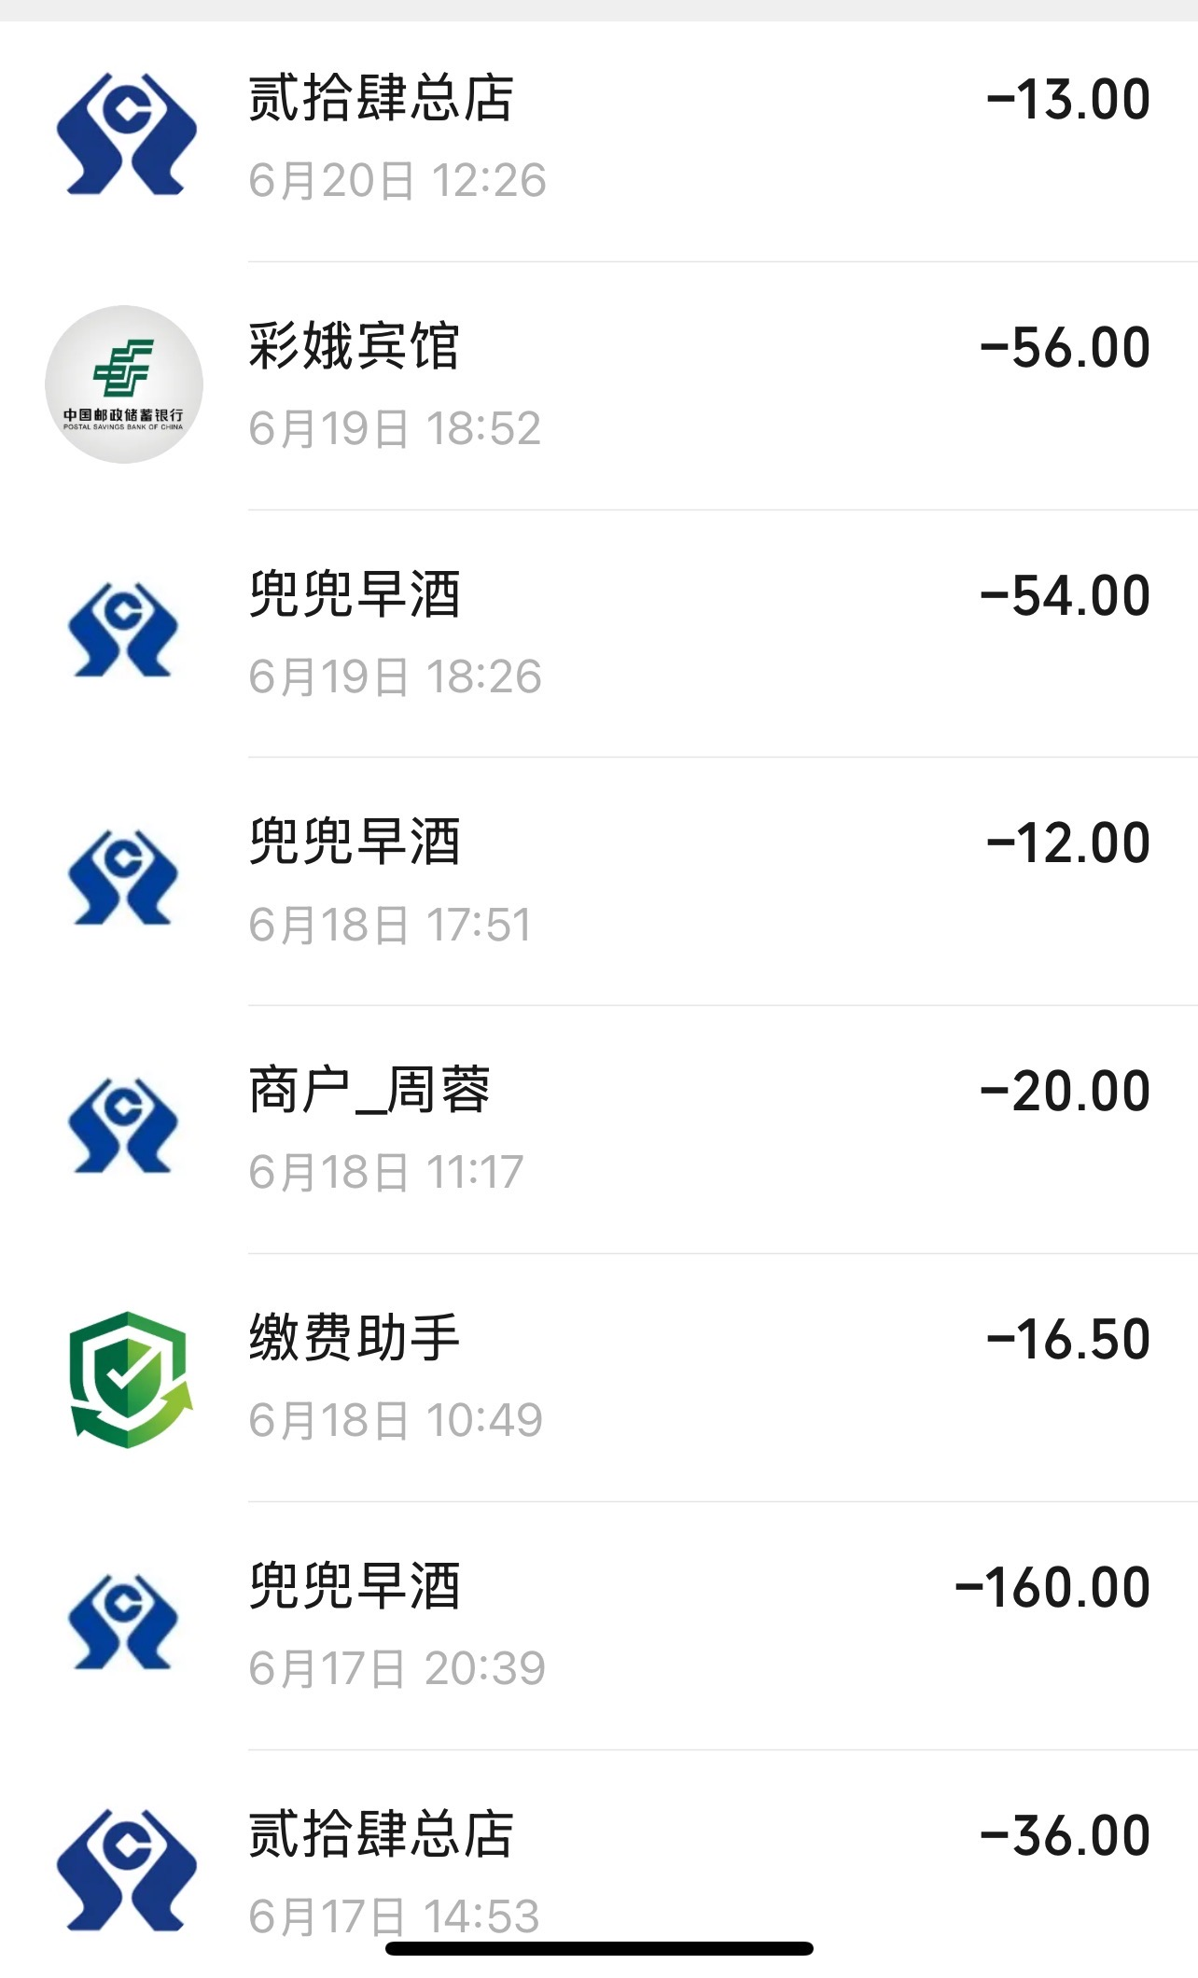
163 | 2026-06-17 | 20:39 | 兜兜早酒 | ¥160.00 | 餐费
164 | 2026-06-18 | 10:49 | 缴费助手 | ¥16.50 | 其他
165 | 2026-06-18 | 11:17 | 周蓉 | ¥20.00 | 其他
166 | 2026-06-18 | 17:51 | 兜兜早酒 | ¥12.00 | 餐费
167 | 2026-06-19 | 18:26 | 兜兜早酒 | ¥54.00 | 餐费
168 | 2026-06-19 | 18:52 | 彩娥宾馆 | ¥56.00 | 住宿费
169 | 2026-06-20 | 12:26 | 贰拾肆总店 | ¥13.00 | 餐费
170 | 2026-06-20 | 14:12 | 史德银 | ¥18.00 | 餐费 |  | 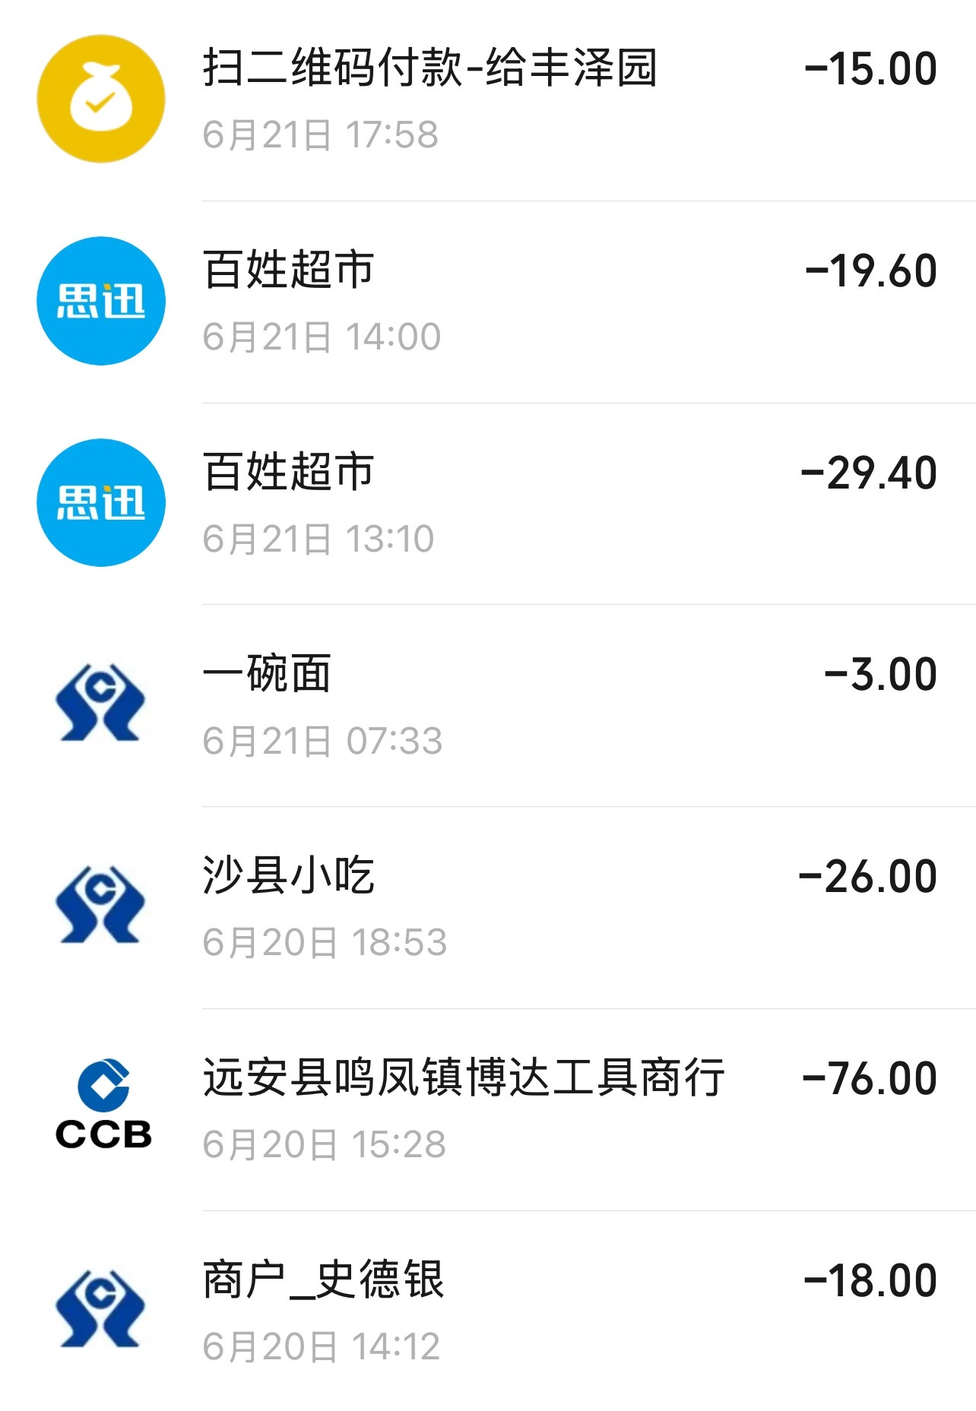
171 | 2026-06-20 | 15:28 | 远安县鸣凤镇博达工具商行 | ¥76.00 | 工具/材料 | 有票
172 | 2026-06-21 | 7:33:00 | 一碗面 | ¥3.00 | 餐费
173 | 2026-06-20 | 18:53 | 沙县小吃 | ¥26.00 | 餐费
174 | 2026-06-21 | 13:10 | 百姓超市 | ¥29.40 | 餐费
175 | 2026-06-21 | 14:00 | 百姓超市 | ¥19.60 | 餐费
176 | 2026-06-21 | 17:58 | 丰泽园 | ¥15.00 | 餐费
177 | 2026-06-21 | 20:43 | 贰拾肆总店 | ¥1.50 | 餐费 |  | 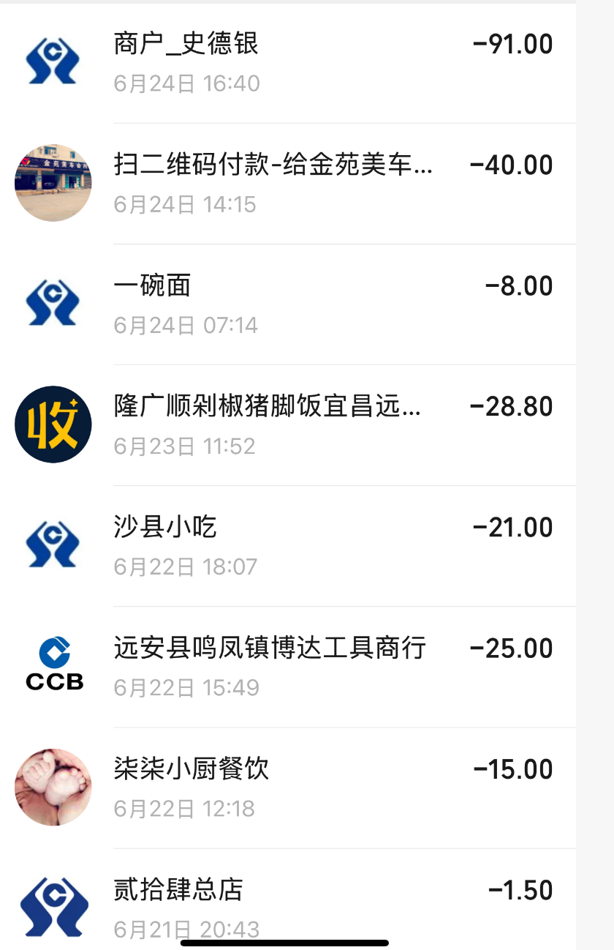
178 | 2026-06-22 | 12:18 | 柒柒小厨餐饮 | ¥15.00 | 餐费
179 | 2026-06-22 | 15:49 | 远安县鸣凤镇博达工具商行 | ¥25.00 | 工具/材料 | 有票
180 | 2026-06-22 | 18:07 | 沙县小吃 | ¥21.00 | 餐费
181 | 2026-06-23 | 11:52 | 隆广顺剁椒猪脚饭宜昌远 | ¥28.80 | 餐费
182 | 2026-06-24 | 7:14:00 | 一碗面 | ¥8.00 | 餐费
183 | 2026-06-24 | 14:15 | 金苑美车 | ¥40.00 | 其他
184 | 2026-06-24 | 16:40 | 13:084G | ¥91.00 | 其他
185 | 2026-06-25 | 09:51 | 贰拾肆总店 | ¥4.00 | 餐费 |  | 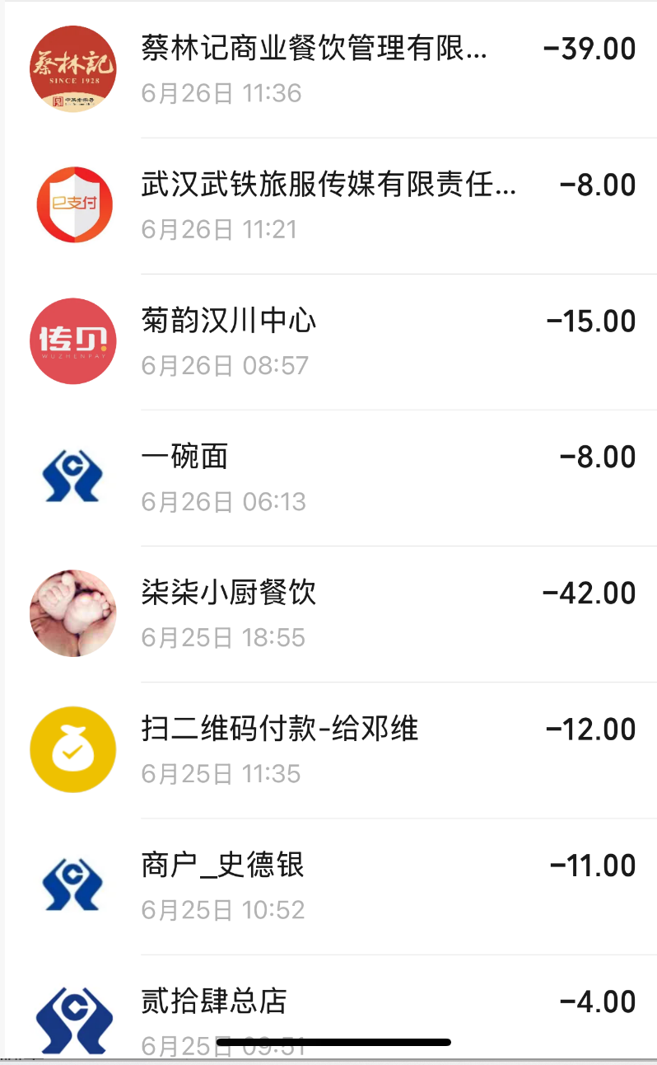
186 | 2026-06-25 | 10:52 | 史德银 | ¥11.00 | 餐费
187 | 2026-06-25 | 11:35 | 邓维 | ¥12.00 | 其他
188 | 2026-06-25 | 18:55 | 柒柒小厨餐饮 | ¥42.00 | 餐费
189 | 2026-06-26 | 6:13:00 | 一碗面 | ¥8.00 | 餐费
190 | 2026-06-26 | 08:57 | 菊韵汉川中心 | ¥15.00 | 餐费
191 | 2026-06-26 | 11:21 | 武汉武铁旅服传媒有限责任 | ¥8.00 | 餐费
192 | 2026-06-26 | 11:36 | 13:074G | ¥39.00 | 其他
合计 |  |  |  | ¥26,476.69
备注：
1 | 报销金额合计 | 有票 | 无票
 | 26476.69 | 12988.45 | 13488.24
2 | 费用记到4车间。

发票
1 | 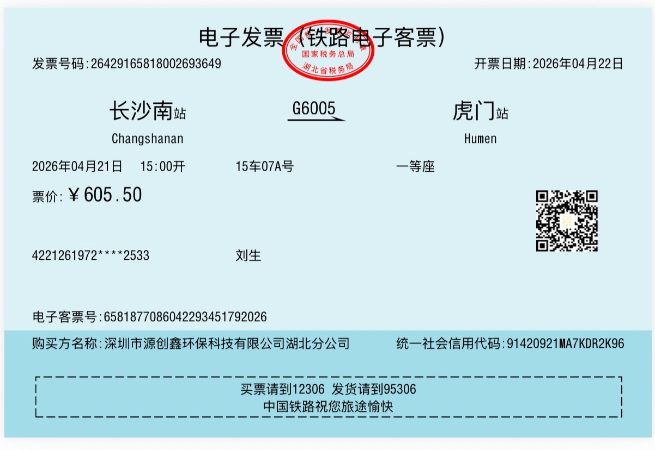 | 2026-04-21 | 高铁 | ¥605.50
2 | 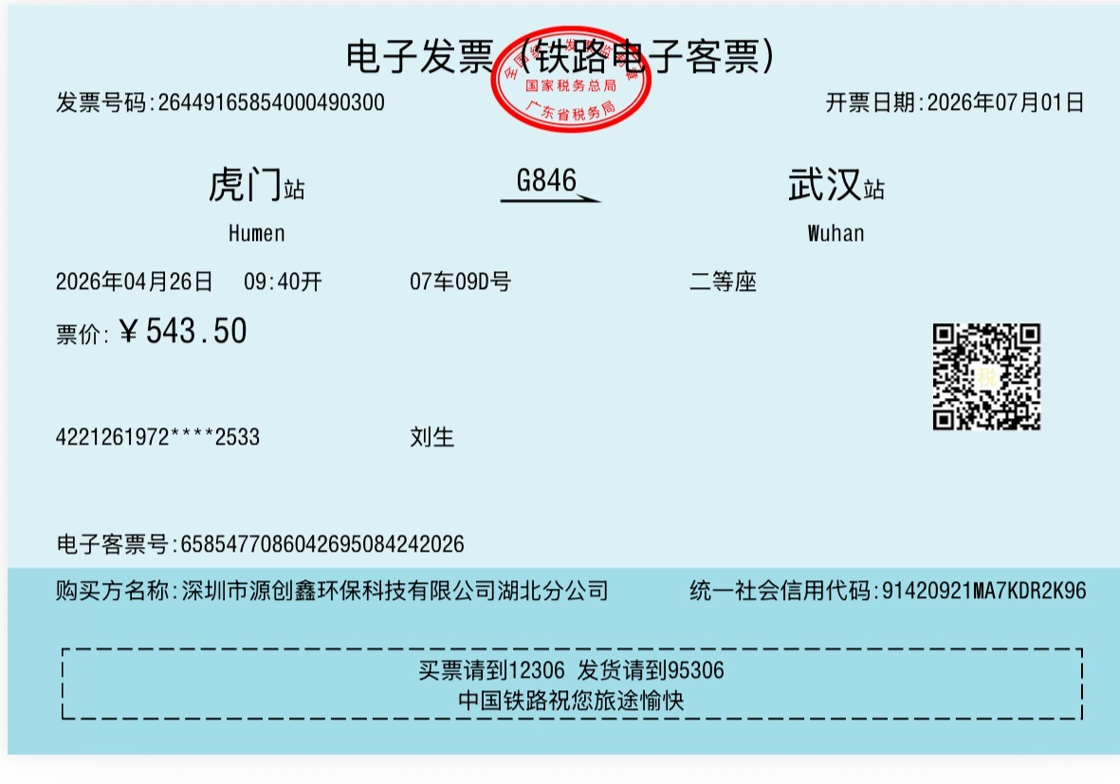 | 2026-04-25 | 高铁 | ¥543.00
3 | 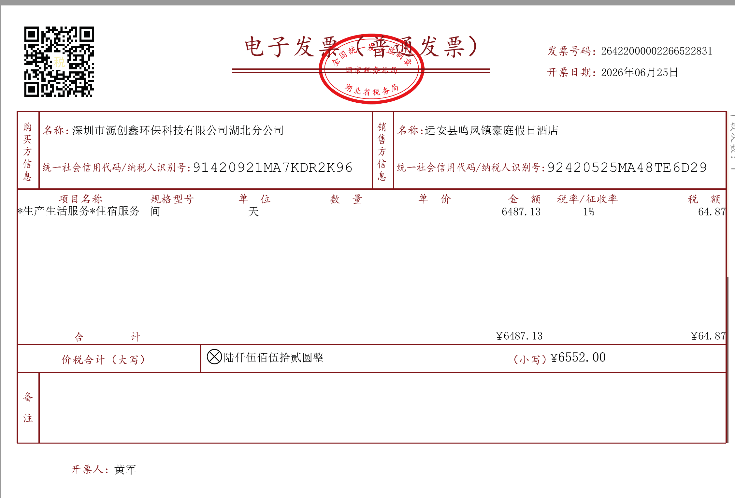 | 2026-04-26 | 豪庭假日酒店 | ¥924.00 | 住宿费
 |  | 2026-05-02 | 豪庭假日酒店 | ¥1,000.00 | 住宿费
 |  | 2026-05-10 | 豪庭假日酒店 | ¥3,000.00 | 住宿费
 |  | 2026-05-15 | 豪庭假日酒店 | ¥128.00 | 住宿费
 |  | 2026-06-09 | 豪庭假日酒店 | ¥1,500.00 | 住宿费
 | 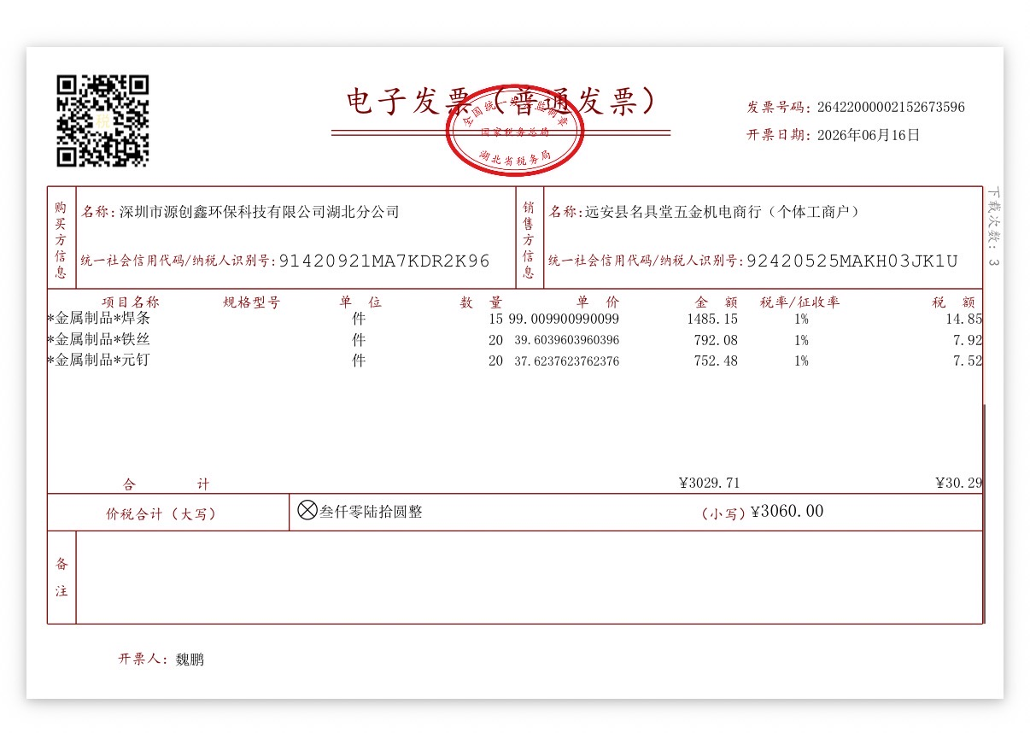 | 2026-04-30 | 远安县鸣凤镇博达工具 | ¥1,400.00 | 工具/材料
 |  | 2026-05-03 | 远安县鸣凤镇博达工具商 | ¥450.00 | 工具/材料
 |  | 2026-05-04 | 远安县鸣凤镇博达工具商 | ¥695.00 | 工具/材料
 |  | 2026-06-16 | 远安县鸣凤镇博达工具商 | ¥292.00 | 工具/材料
 |  | 2026-06-20 | 远安县鸣凤镇博达工具商行 | ¥76.00 | 工具/材料
 |  | 2026-06-22 | 远安县鸣凤镇博达工具商行 | ¥25.00 | 工具/材料
 | 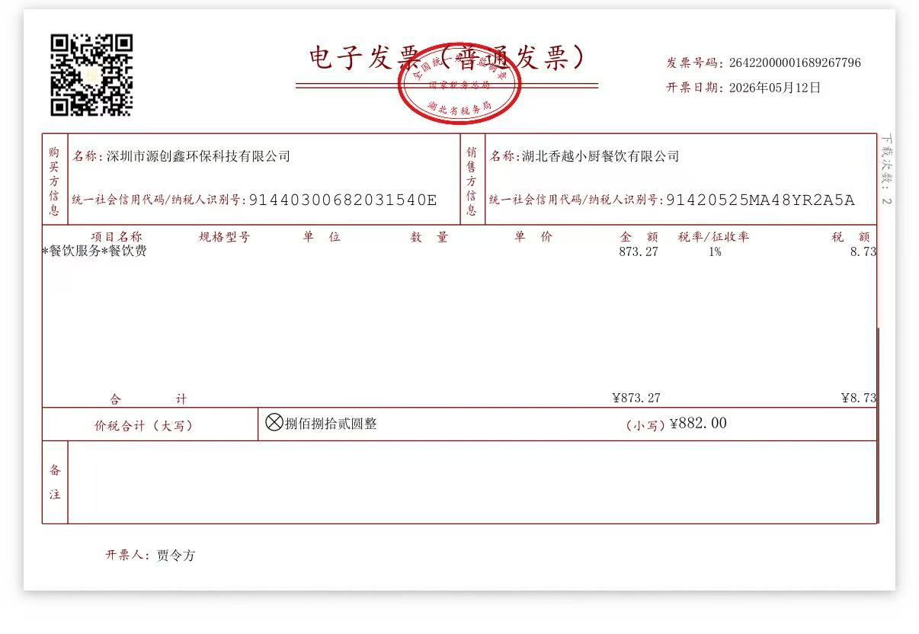 | 2026-05-10 | 湖北香越小厨 | ¥880.00 | 餐费
 | 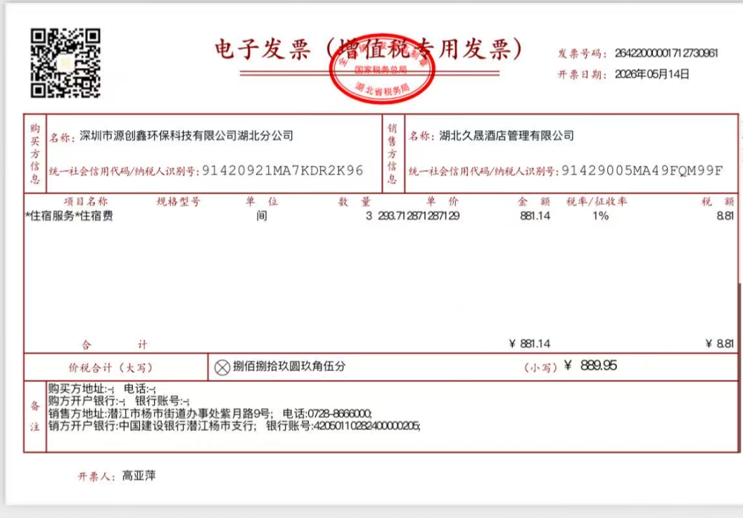 | 2026-05-13 | 汉庭星空酒店管 | ¥296.65 | 住宿费
 |  | 2026-05-13 | 汉庭星空(上海) | ¥296.65 | 住宿费
 |  | 2026-05-13 | 汉庭星空(上海)酒店管 | ¥296.65 | 住宿费
 | 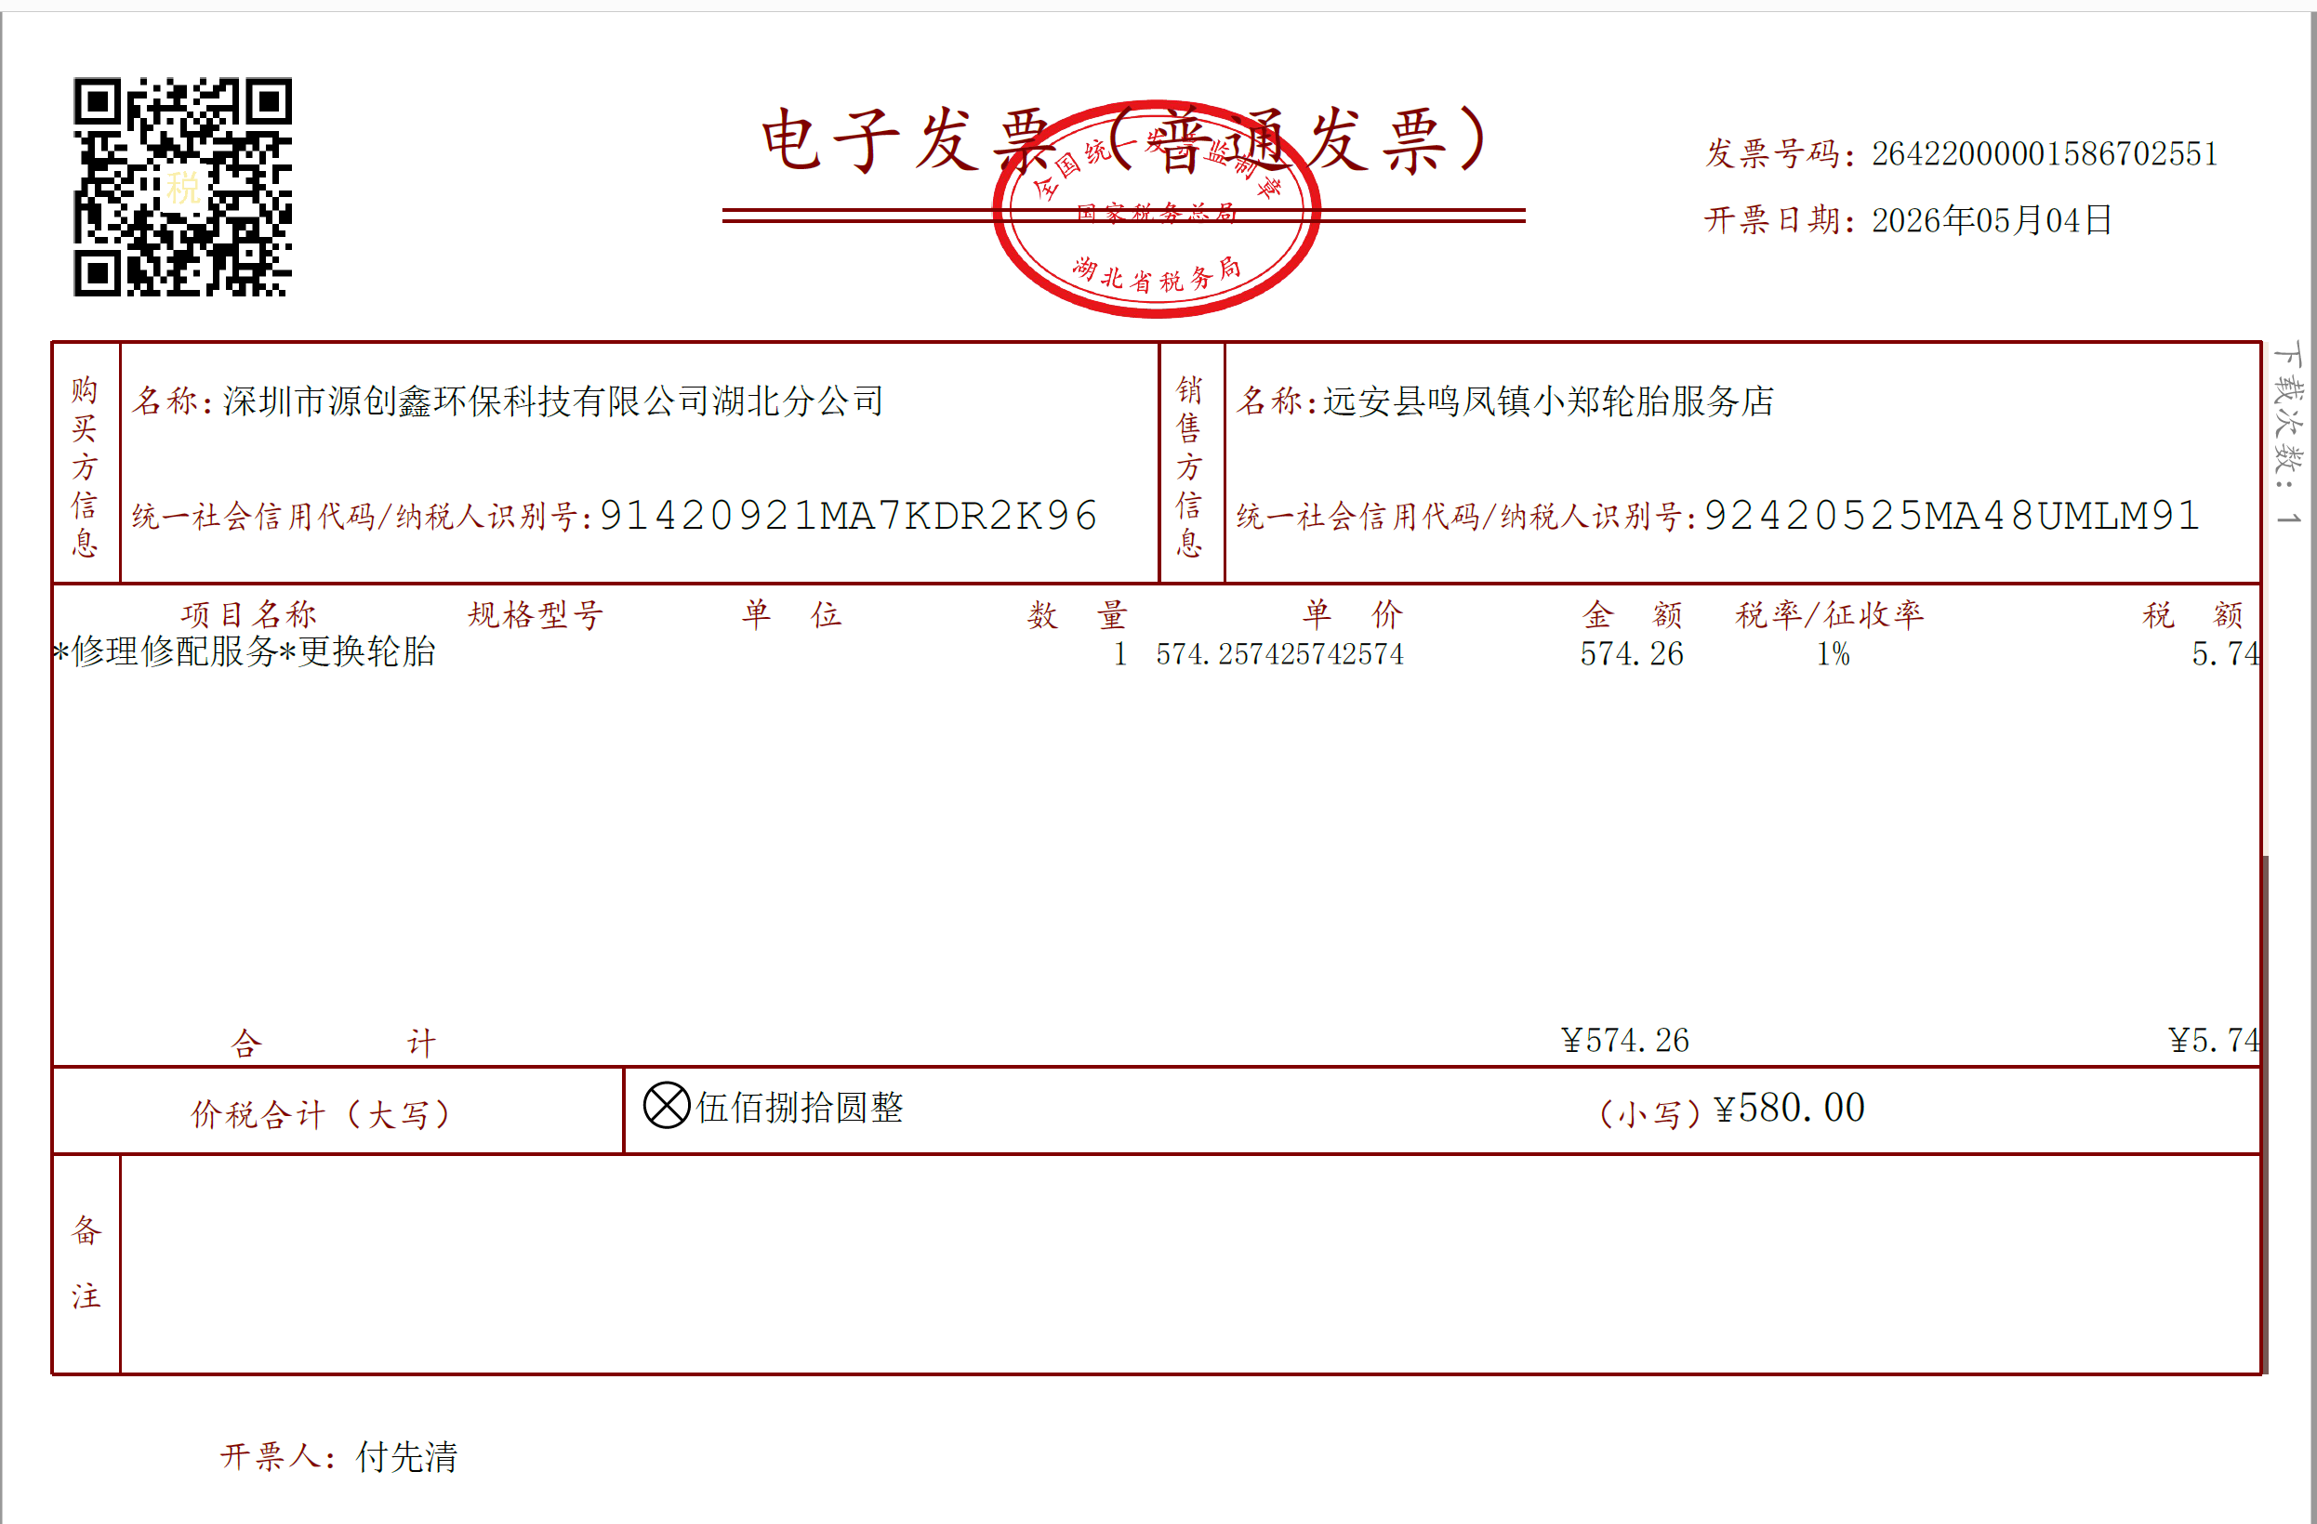 | 2026-05-02 | 回力轮 | ¥580.00 | 工具/材料
 |  |  |  | 12988.45

